策略分析
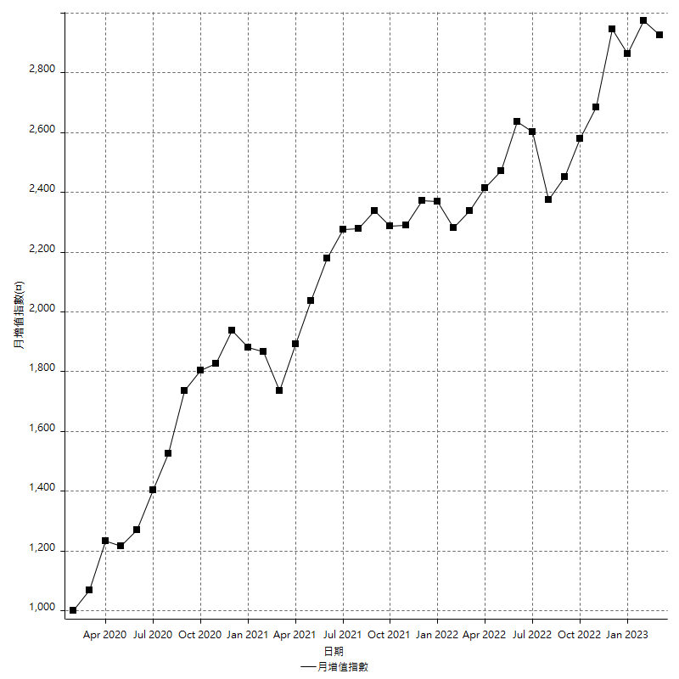
策略績效總結果

 | 所有交易 | 多單 | 空單
淨利 | 379600 | 43200 | 336400
毛利 | 1402400 | 43400 | 1359000
毛損 | -1022800 | -200 | -1022600
調整後淨利 | 186532.704 | -400 | 146049.19847
調整後毛利 | 1295468.0025 | 0 | 1255074.6726
調整後毛損 | -1108935.2985 | -400 | -1109025.4741
特定淨利 | -10000 | -200 | -9800
特定毛利 | 1012800 | 0 | 1012800
特定毛損 | -1022800 | -200 | -1022600
帳戶所需金額 | 66600 | 200 | 66600
帳戶報酬 | 569.96996997 | 21600 | 505.10510511
初始資本報酬 | 189.8 | 21.6 | 168.2
最大策略虧損 | -75000 | -24400 | -75000
最大策略虧損 (%) | -14.82602118 | -9.7056483691 | -16.647791619
最大平倉交易虧損 | -66600 | -200 | -66600
最大平倉交易虧損 (%) | -14.060913706 | -0.082169268694 | -15.801483172
最大的策略虧損報酬 | 5.0613333333 | 1.7704918033 | 4.4853333333
獲利因子 | 1.3711380524 | 217 | 1.3289653824
調整獲利因子 | 1.1682088254 | 0 | 1.1316914732
特定獲利因子 | -0.99022291748 | 0 | -0.99041658518
最大持有契約數量 | 1 | 1 | 1
滑價支付 | 94000 | 800 | 93200
佣金支付 | 0 | 0 | 0
未平倉部位損益 | n/a | n/a | n/a
年報酬率 | 61.621314917 | 7.0127523825 | 54.608562534
月報酬率 | 5.1351095764 | 0.58439603188 | 4.5507135445
買進持有績效 | 71211.34461 | 62423.541081 | 71211.34461
平均月報酬 | 9989.4736842
月報酬的標準差 | 19928.24682

績效比率

成長潛力比(Upside Potential Ratio) | 79.576459099
夏普比率 | 0.56309034761
索丁諾比率 | 1.1271457183
Fouse 比率 | 0.02785237927
Calmar 比率 | 0.0065291005291
Sterling 比率 | 0.0019615023666
淨利/最大損失百分比 | 4519.047619
淨利/最大交易績效拉回百分比 | 4745
淨利/最大策略績效拉回百分比 | 506.13333333
特定淨利/最大損失百分比 | -119.04761905
特定淨利/最大交易績效拉回百分比 | -125
特定淨利/最大策略績效拉回百分比 | -13.333333333
調整後淨利/最大損失百分比 | 2220.6274285
調整後淨利/最大交易績效拉回百分比 | 2331.6588
調整後淨利/最大策略績效拉回百分比 | 248.71027199

時間分析

交易期間 | 3 Yrs, 1 Mth, 3 Dys, 11 Mins
策略在市場的時間 | 12 Dys, 3 Hrs, 34 Mins
策略在市場的時間百分比 | 1.0798692108
最長的持平期間 | 28 Dys, 20 Hrs, 2 Mins
最大獲利日期 | 2020-08-20
最大虧損日期 | 2020-02-12
最大策略虧損日期 | 7/28/22
最大平倉交易虧損日期 | 7/28/22

詳細權益曲線

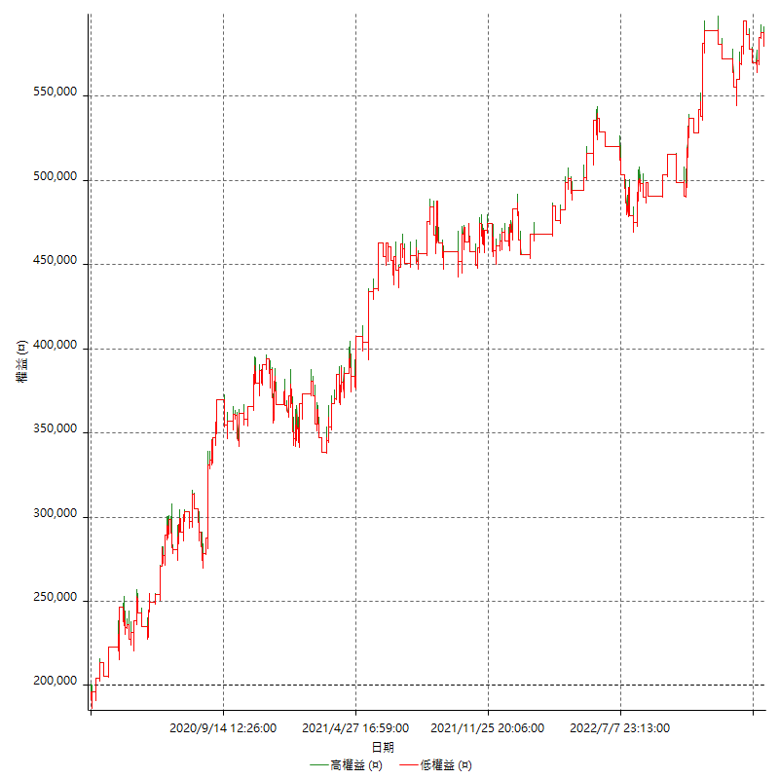

詳細權益曲線及績效拉回

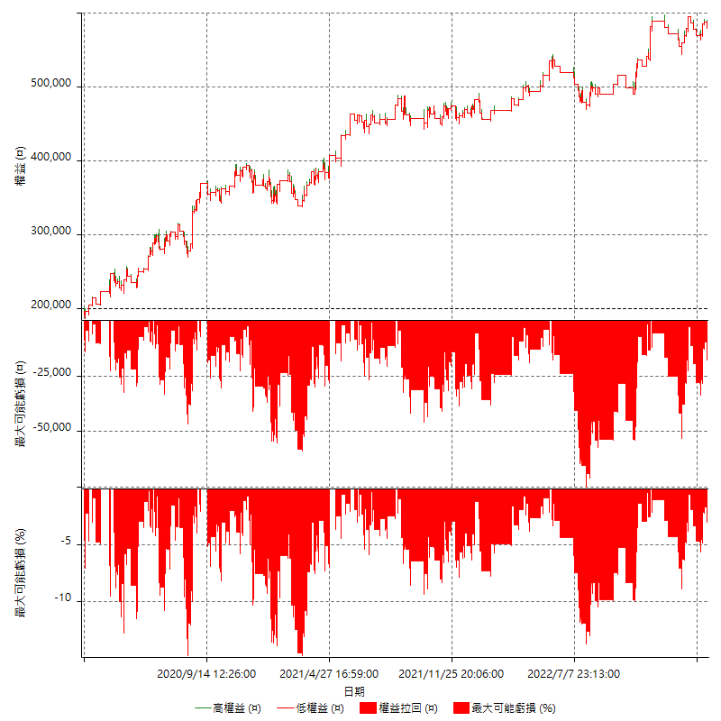

多單詳細權益曲線

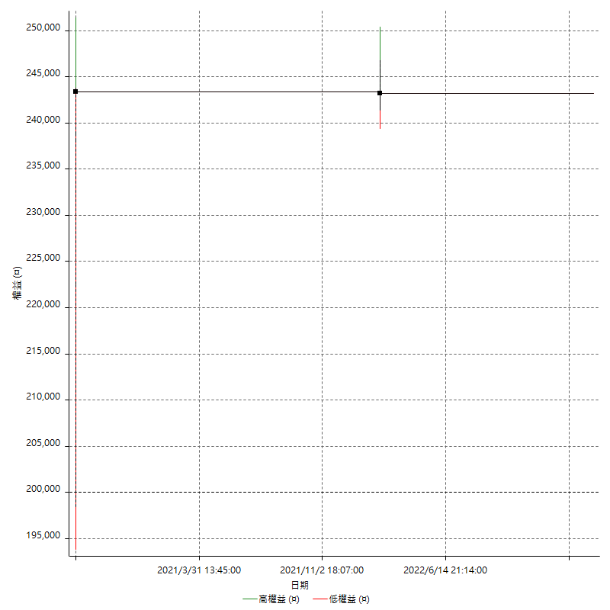

空單詳細權益曲線

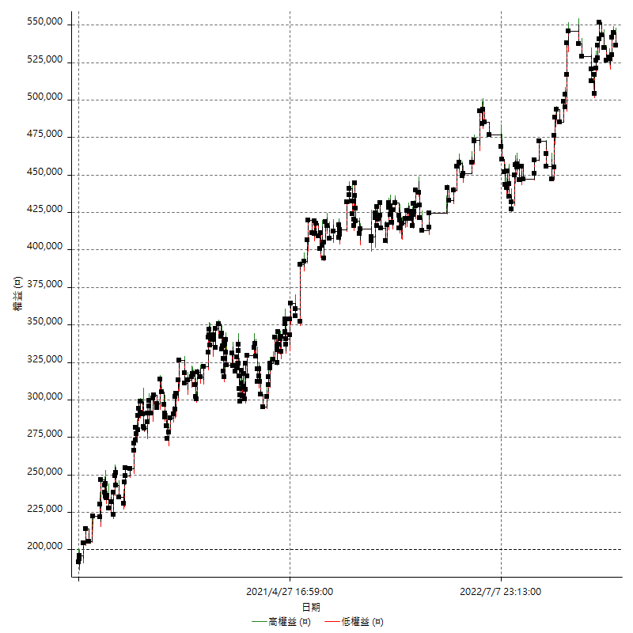

權益增加 & 拉回

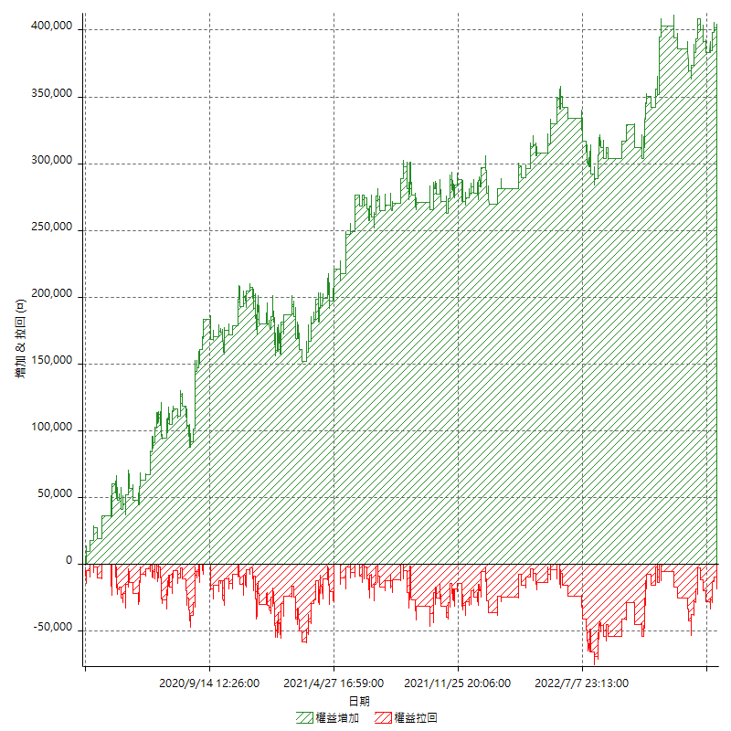

權益增加 & 拉回(%)

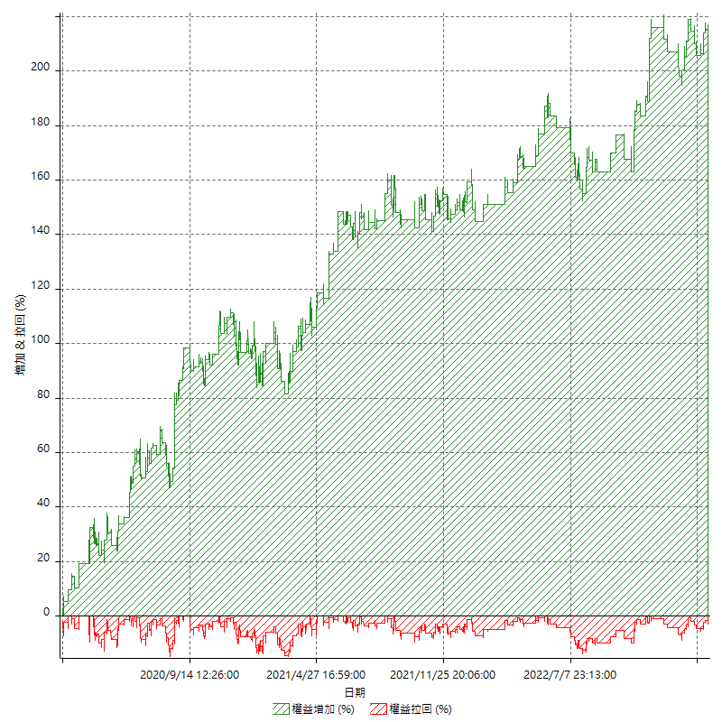

平倉權益曲線

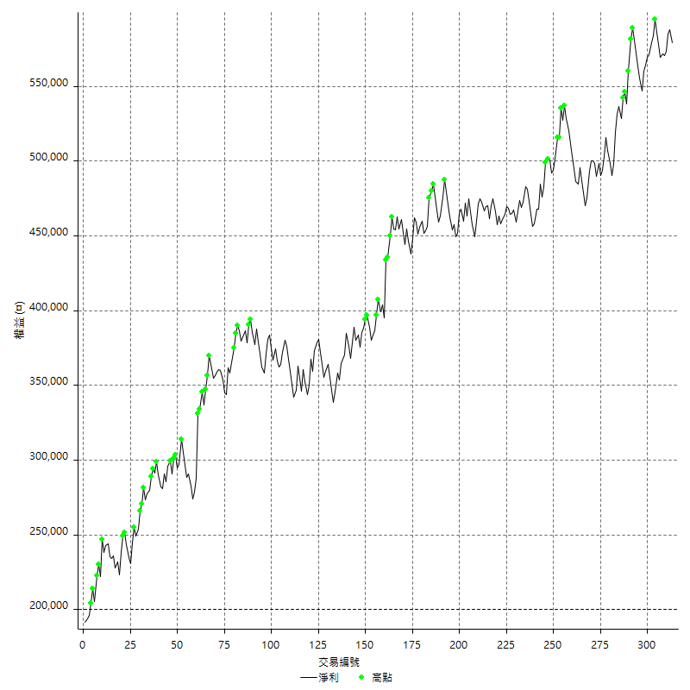

平倉權益曲線及績效拉回

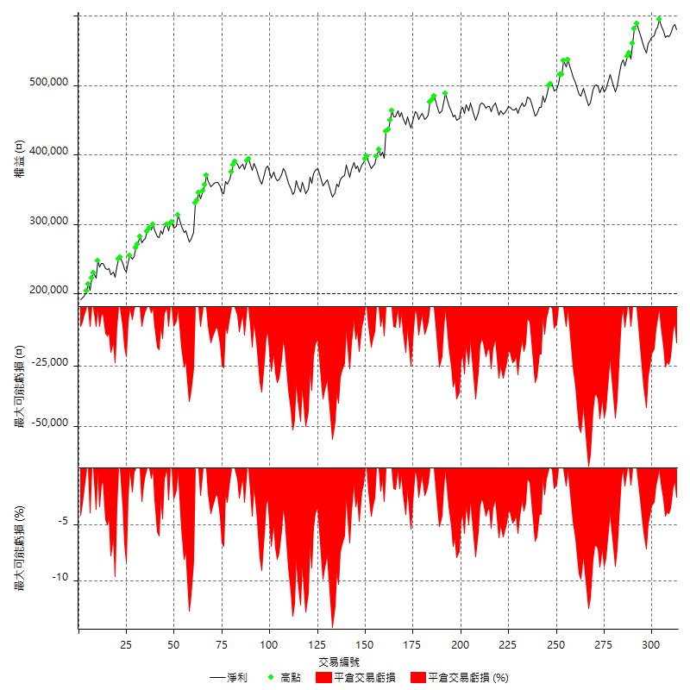

買進持有績效



月增值指數

交易分析
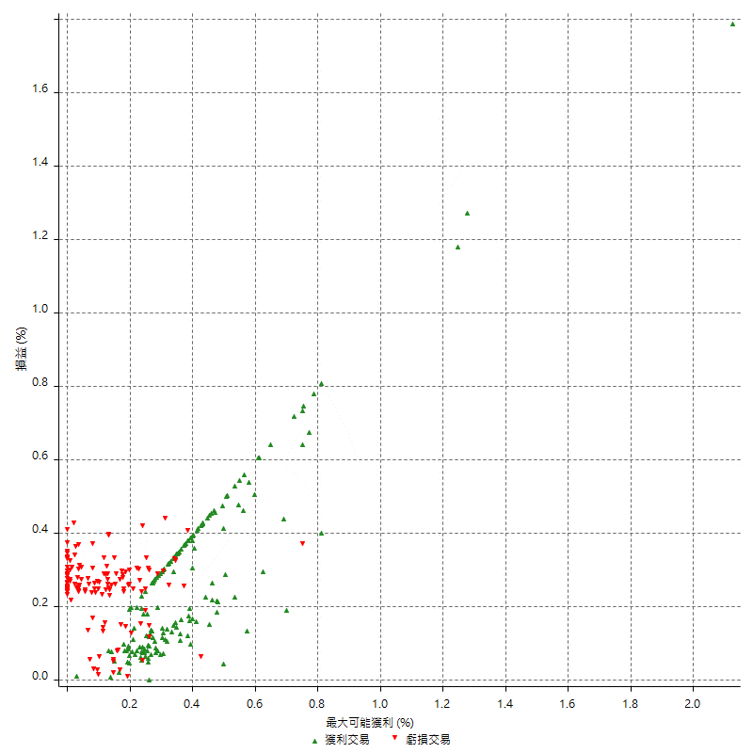
總交易分析

 | 所有交易 | 多單 | 空單
交易總次數 | 313 | 2 | 311
未平倉交易總數量 | 0 | 0 | 0
獲利交易次數 | 172 | 1 | 171
虧損交易次數 | 141 | 1 | 140
勝率 | 54.952076677 | 50 | 54.98392283
平均交易(獲利 & 虧損) | 1212.7795527 | 21600 | 1081.6720257
平均獲利交易 | 8153.4883721 | 43400 | 7947.3684211
平均虧損交易 | -7253.9007092 | -200 | -7304.2857143
平均獲利/平均虧損 比率 | 1.1240143337 | 217 | 1.0880418335
最大的交易獲利 | 43400 | 43400 | 38400
最大的交易虧損 | -8400 | -200 | -8400
平倉交易的平均K棒數 | 4 | 5 | 4
獲利平倉交易的平均K棒數 | 3.9 | 5 | 3.9
虧損平倉交易的平均K棒數 | 4 | 5 | 4
平倉交易間的平均K棒數 | n/a | n/a | n/a
獲利平倉交易間的平均K棒數 | 300.7 | 52386 | 302.5
虧損平倉交易間的平均K棒數 | 367.5 | 52386 | 370.2

極端交易

 | 全部 | 正 | 負
1 Std. Deviation of Avg. Trade | 9101.4842552 | 6246.3780883 | 2360.1306783
平均交易金額 +1標準差 | 10314.263808 | 14399.86646 | -4893.7700309
平均交易金額 -1標準差 | -7888.7047024 | 1907.1102838 | -9614.0313875
極端交易次數 | 19 | 19 | 0
極端交易損益比 |  | 389600

最大獲利/最大虧損

 | 最大可能獲利 | 最大可能虧損
最大值 | 51400 | -8000
最大值日期 | 2020-08-20 | 2020-02-12
平均值 | 7579.5527157 | -4980.8306709
最大值 (%) | 2.1243180691 | -0.4158004158
最大值 (%) 日期 | 2020-08-20 | 2020-03-26
平均值 (%) | 0.26290837237 | -0.17033537878
1標準差 | 6025.6154961 | 2942.8122909
平均交易金額 +1標準差 | 13605.168212 | -2038.01838
平均交易金額 -1標準差 | 1553.9372195 | -7923.6429618

交易序列分析

Z值 | -0.73927966248
信賴界限 | 0.54026327455
策略精確預期 | 1212.7795527
最大連續獲利交易次數 | 7
最大連續虧損交易次數 | 7
最大連續獲利金額 | 71600
最大連續虧損金額 | -52600
最大連續獲利 (%) | 26.131386861
最大連續虧損 (%) | -9.942135718

交易序列統計量

連續獲利 | 序列編號 | 序列的平均獲利 | 下筆交易的平均虧損
1 | 24 | 8975 | -7625
2 | 22 | 7413.6363636 | -6981.8181818
3 | 14 | 7961.9047619 | -5971.4285714
4 | 10 | 8280 | -6700
5 | 3 | 9840 | -8400
7 | 1 | 6800 | -8400
連續虧損 | 序列編號 | 序列的平均虧損 | 下筆交易的平均獲利
1 | 38 | -7257.8947368 | 9194.7368421
2 | 20 | -6690 | 6070
3 | 10 | -8013.3333333 | 6700
4 | 4 | -6662.5 | 8900
5 | 2 | -7980 | 8500
7 | 1 | -7514.2857143 | 11200

總交易

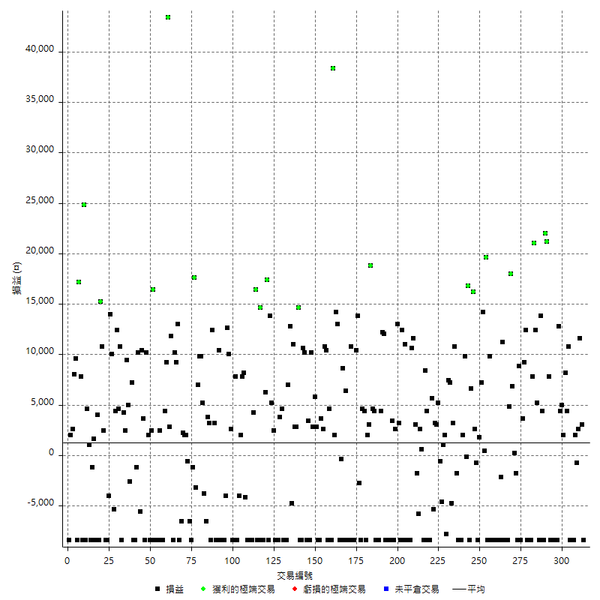

獲利交易

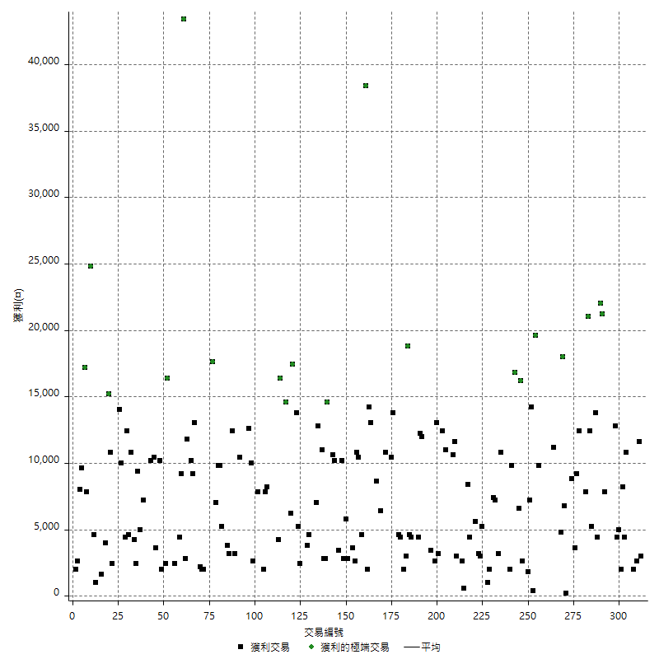

虧損交易

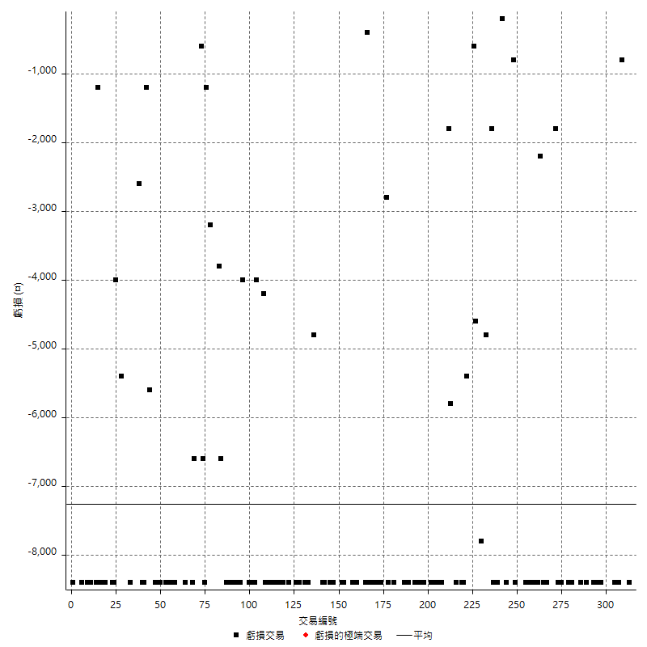

最大可能虧損

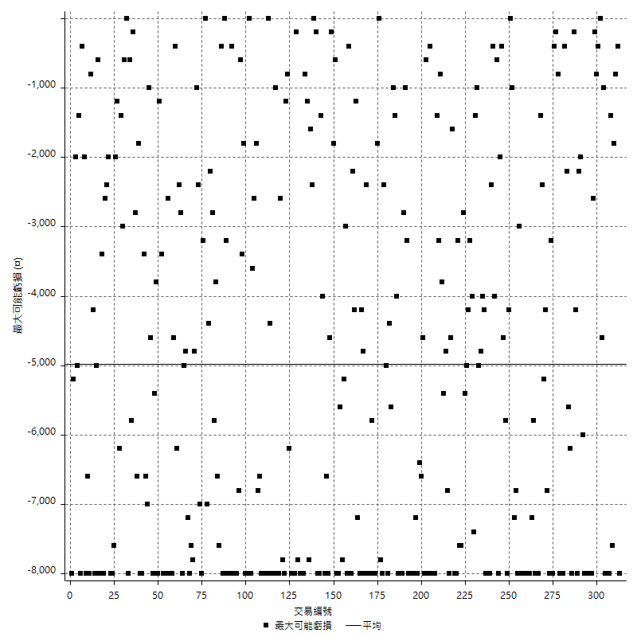

虧損的損益

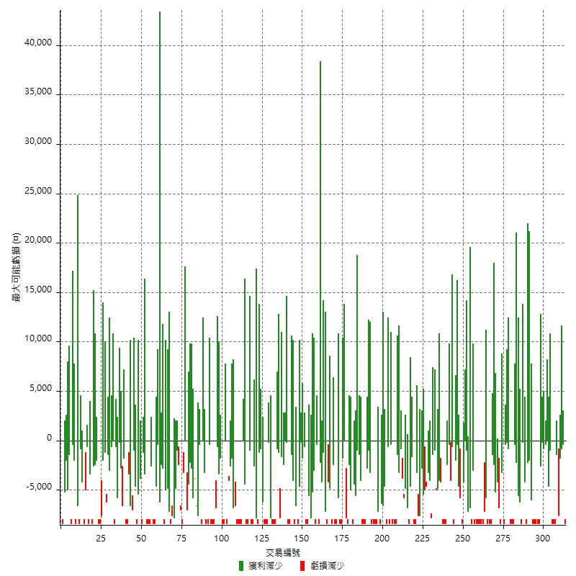

最大虧損幅度

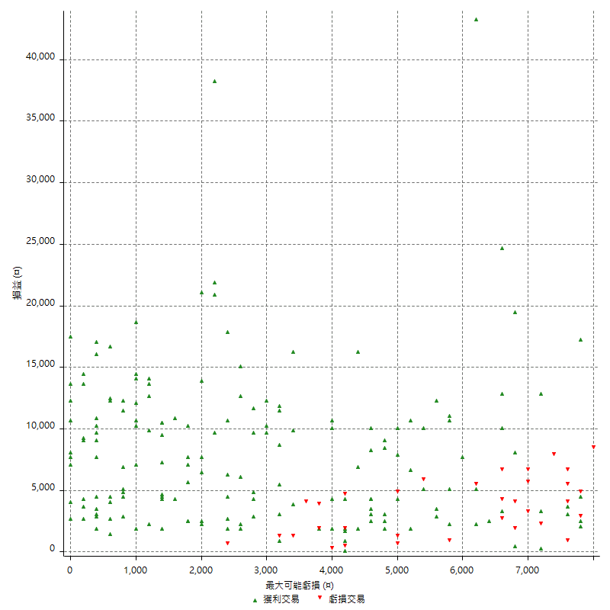

最大虧損幅度 (%)

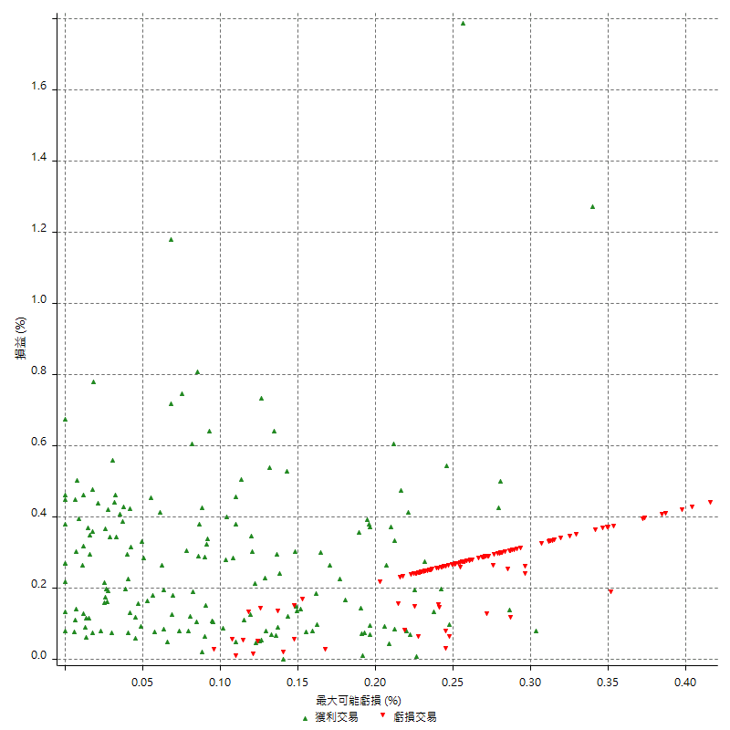

最大可能獲利

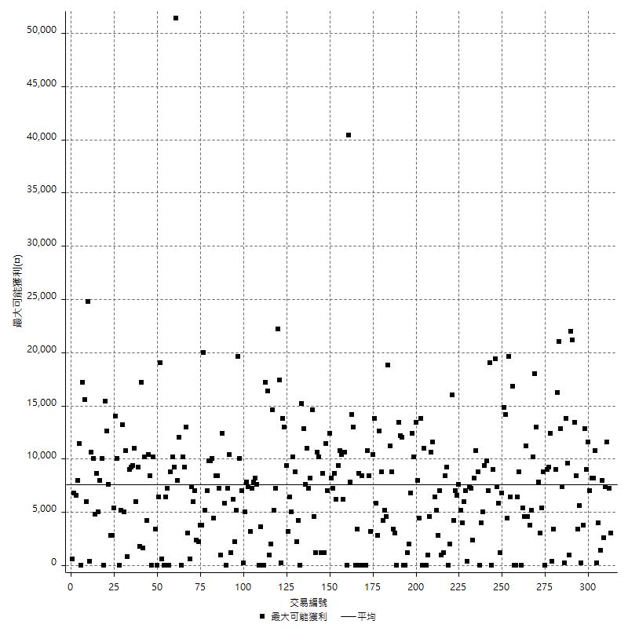

獲利的損益

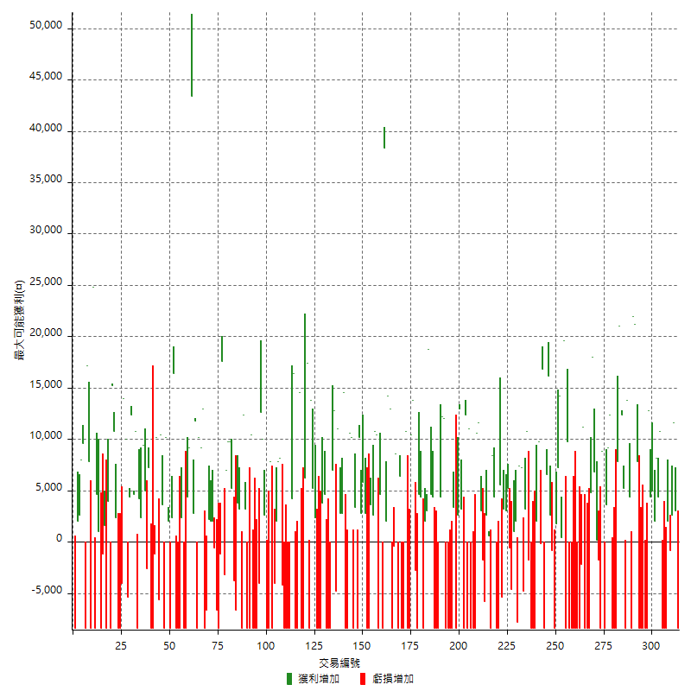

最大獲利幅度

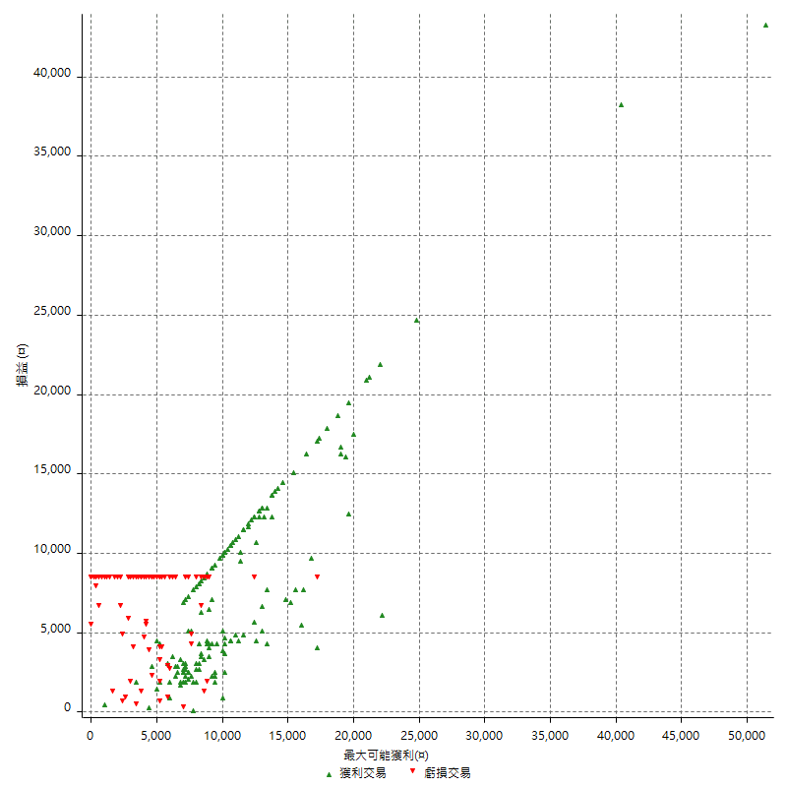

最大獲利幅度 (%)

週期性分析
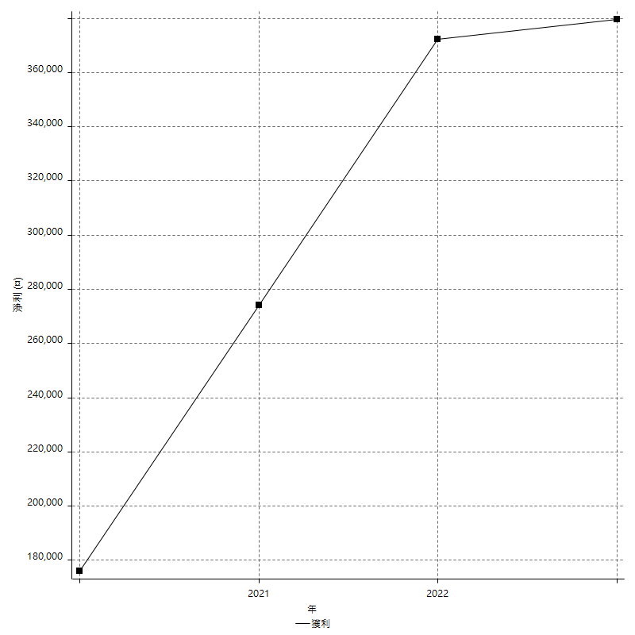
Daily Period Analysis

期間 | 獲利(¤) | 獲利(%) | 毛利 | 毛損 | 交易次數 | 勝率
2023-03-07 | -8400 | -1.4285714286 | 0 | -8400 | 1 | 0
2023-03-02 | 3000 | 0.51282051282 | 3000 | 0 | 1 | 100
2023-02-24 | 14200 | 2.4877365102 | 14200 | 0 | 2 | 100
2023-02-21 | 1200 | 0.2106741573 | 2000 | -800 | 2 | 50
2023-02-14 | -8400 | -1.4532871972 | 0 | -8400 | 1 | 0
2023-02-09 | -8400 | -1.4324693042 | 0 | -8400 | 1 | 0
2023-02-03 | -8400 | -1.4122394082 | 0 | -8400 | 1 | 0
2023-01-31 | 15200 | 2.6224982747 | 15200 | 0 | 2 | 100
2023-01-17 | 10200 | 1.7913593256 | 10200 | 0 | 2 | 100
2023-01-13 | 9400 | 1.6785714286 | 9400 | 0 | 2 | 100
2023-01-10 | 4400 | 0.79193664507 | 12800 | -8400 | 2 | 50
2023-01-04 | -16800 | -2.9350104822 | 0 | -16800 | 2 | 0
2022-12-15 | -8400 | -1.4462809917 | 0 | -8400 | 1 | 0
2022-12-09 | -8400 | -1.4256619145 | 0 | -8400 | 1 | 0
2022-11-18 | 7800 | 1.3415892673 | 7800 | 0 | 1 | 100
2022-11-16 | 43200 | 8.0267558528 | 43200 | 0 | 2 | 100
2022-11-14 | -4000 | -0.73773515308 | 4400 | -8400 | 2 | 50
2022-11-10 | 13800 | 2.611657835 | 13800 | 0 | 1 | 100
2022-11-02 | -8400 | -1.564828614 | 0 | -8400 | 1 | 0
2022-10-26 | 5200 | 0.97817908202 | 5200 | 0 | 1 | 100
2022-10-24 | 12400 | 2.3882896764 | 12400 | 0 | 1 | 100
2022-10-21 | 28800 | 5.8727569331 | 28800 | 0 | 2 | 100
2022-10-18 | -8400 | -1.6840417001 | 0 | -8400 | 1 | 0
2022-10-05 | -16800 | -3.2583397983 | 0 | -16800 | 2 | 0
2022-09-21 | 12400 | 2.4642289348 | 12400 | 0 | 1 | 100
2022-09-13 | 12800 | 2.6101141925 | 12800 | 0 | 2 | 100
2022-08-19 | -8400 | -1.6840417001 | 0 | -8400 | 1 | 0
2022-08-17 | 8800 | 1.7959183673 | 8800 | 0 | 1 | 100
2022-08-12 | -8400 | -1.6853932584 | 0 | -8400 | 1 | 0
2022-08-08 | -1600 | -0.32 | 200 | -1800 | 2 | 50
2022-08-04 | 6800 | 1.3787510138 | 6800 | 0 | 1 | 100
2022-08-03 | 18000 | 3.7878787879 | 18000 | 0 | 1 | 100
2022-07-28 | -3600 | -0.75187969925 | 4800 | -8400 | 2 | 50
2022-07-22 | -16800 | -3.3898305085 | 0 | -16800 | 2 | 0
2022-07-20 | 11200 | 2.3121387283 | 11200 | 0 | 1 | 100
2022-07-19 | -2200 | -0.45211672832 | 0 | -2200 | 1 | 0
2022-07-15 | -8400 | -1.696969697 | 0 | -8400 | 1 | 0
2022-07-14 | -8400 | -1.6686531585 | 0 | -8400 | 1 | 0
2022-07-08 | -8400 | -1.6412661196 | 0 | -8400 | 1 | 0
2022-07-07 | -8400 | -1.6147635525 | 0 | -8400 | 1 | 0
2022-06-15 | -8400 | -1.5891032917 | 0 | -8400 | 1 | 0
2022-06-06 | -8400 | -1.5642458101 | 0 | -8400 | 1 | 0
2022-06-01 | 9800 | 1.8588770865 | 9800 | 0 | 1 | 100
2022-05-31 | -8400 | -1.568334578 | 0 | -8400 | 1 | 0
2022-05-26 | 19600 | 3.7984496124 | 19600 | 0 | 1 | 100
2022-05-16 | 14600 | 2.9118468289 | 14600 | 0 | 2 | 100
2022-05-11 | 7200 | 1.4569000405 | 7200 | 0 | 1 | 100
2022-04-21 | 1800 | 0.36555645816 | 1800 | 0 | 1 | 100
2022-04-20 | -8400 | -1.6773162939 | 0 | -8400 | 1 | 0
2022-04-14 | 1800 | 0.36072144289 | 2600 | -800 | 2 | 50
2022-04-11 | 16200 | 3.3554266777 | 16200 | 0 | 1 | 100
2022-03-31 | 6600 | 1.3859722806 | 6600 | 0 | 1 | 100
2022-03-23 | -8400 | -1.7333883615 | 0 | -8400 | 1 | 0
2022-03-18 | 16800 | 3.5912783241 | 16800 | 0 | 1 | 100
2022-02-17 | -200 | -0.042735042735 | 0 | -200 | 1 | 0
2022-02-10 | 11800 | 2.5865848312 | 11800 | 0 | 2 | 100
2022-01-18 | -8400 | -1.8080068876 | 0 | -8400 | 1 | 0
2022-01-13 | -16800 | -3.4898213544 | 0 | -16800 | 2 | 0
2022-01-12 | -1800 | -0.37251655629 | 0 | -1800 | 1 | 0
2022-01-05 | 14000 | 2.9838022165 | 14000 | 0 | 2 | 100
2022-01-03 | -4800 | -1.0126582278 | 0 | -4800 | 1 | 0
2021-12-30 | 14600 | 3.178058337 | 14600 | 0 | 2 | 100
2021-12-29 | -5800 | -1.2467755804 | 2000 | -7800 | 2 | 50
2021-12-28 | 1000 | 0.21542438604 | 1000 | 0 | 1 | 100
2021-12-22 | -5200 | -1.1077971879 | 0 | -5200 | 2 | 0
2021-12-17 | 5200 | 1.1202068074 | 5200 | 0 | 1 | 100
2021-12-15 | 3000 | 0.65047701648 | 3000 | 0 | 1 | 100
2021-12-08 | 3200 | 0.69868995633 | 3200 | 0 | 1 | 100
2021-12-03 | 200 | 0.043687199651 | 5600 | -5400 | 2 | 50
2021-12-02 | -16800 | -3.5398230088 | 0 | -16800 | 2 | 0
2021-11-25 | 4400 | 0.93577201191 | 4400 | 0 | 1 | 100
2021-11-19 | 8400 | 1.8189692508 | 8400 | 0 | 1 | 100
2021-11-18 | -8400 | -1.7864738409 | 0 | -8400 | 1 | 0
2021-11-17 | 3200 | 0.6852248394 | 3200 | 0 | 2 | 100
2021-11-16 | -7600 | -1.601348504 | 0 | -7600 | 2 | 0
2021-11-12 | 14600 | 3.1739130435 | 14600 | 0 | 2 | 100
2021-11-10 | 10600 | 2.3587004895 | 10600 | 0 | 1 | 100
2021-11-08 | -8400 | -1.8348623853 | 0 | -8400 | 1 | 0
2021-10-28 | -8400 | -1.8018018018 | 0 | -8400 | 1 | 0
2021-10-27 | 2600 | 0.56082830026 | 11000 | -8400 | 2 | 50
2021-10-21 | -8400 | -1.7796610169 | 0 | -8400 | 1 | 0
2021-10-20 | 4000 | 0.8547008547 | 12400 | -8400 | 2 | 50
2021-10-18 | 16200 | 3.5856573705 | 16200 | 0 | 2 | 100
2021-10-08 | -5800 | -1.2674825175 | 2600 | -8400 | 2 | 50
2021-09-14 | 3400 | 0.74856891237 | 3400 | 0 | 1 | 100
2021-09-13 | -8400 | -1.8158236057 | 0 | -8400 | 1 | 0
2021-09-06 | -16800 | -3.5043804756 | 0 | -16800 | 2 | 0
2021-09-03 | -8400 | -1.7220172202 | 0 | -8400 | 1 | 0
2021-09-02 | 24200 | 5.2200172563 | 24200 | 0 | 2 | 100
2021-09-01 | -4000 | -0.85543199316 | 4400 | -8400 | 2 | 50
2021-08-30 | -16800 | -3.4682080925 | 0 | -16800 | 2 | 0
2021-08-24 | 9000 | 1.8931426167 | 9000 | 0 | 2 | 100
2021-08-19 | 18800 | 4.1173893999 | 18800 | 0 | 1 | 100
2021-08-05 | 5000 | 1.1071744907 | 5000 | 0 | 2 | 100
2021-08-03 | -4000 | -0.87796312555 | 4400 | -8400 | 2 | 50
2021-07-23 | 4600 | 1.0199556541 | 4600 | 0 | 1 | 100
2021-07-15 | -8400 | -1.8284719199 | 0 | -8400 | 1 | 0
2021-07-12 | -2800 | -0.60579835569 | 0 | -2800 | 1 | 0
2021-07-08 | 13800 | 3.0776092774 | 13800 | 0 | 1 | 100
2021-07-06 | 2000 | 0.44802867384 | 10400 | -8400 | 2 | 50
2021-07-01 | -8400 | -1.8469656992 | 0 | -8400 | 1 | 0
2021-06-29 | 10800 | 2.4324324324 | 10800 | 0 | 1 | 100
2021-06-28 | -8400 | -1.8567639257 | 0 | -8400 | 1 | 0
2021-06-24 | -8400 | -1.8229166667 | 0 | -8400 | 1 | 0
2021-06-18 | -2000 | -0.43215211755 | 6400 | -8400 | 2 | 50
2021-06-16 | 8200 | 1.803783546 | 8600 | -400 | 2 | 50
2021-06-10 | -8400 | -1.8142548596 | 0 | -8400 | 1 | 0
2021-06-02 | 27200 | 6.2413951354 | 27200 | 0 | 2 | 100
2021-05-26 | 2000 | 0.46104195482 | 2000 | 0 | 1 | 100
2021-05-19 | 30000 | 7.4294205052 | 38400 | -8400 | 2 | 50
2021-05-10 | -3800 | -0.93228655545 | 4600 | -8400 | 2 | 50
2021-04-28 | 10400 | 2.6183282981 | 10400 | 0 | 1 | 100
2021-04-27 | 13400 | 3.4914017718 | 13400 | 0 | 2 | 100
2021-04-20 | -4800 | -1.2352032939 | 3600 | -8400 | 2 | 50
2021-04-19 | -5600 | -1.4205986809 | 2800 | -8400 | 2 | 50
2021-04-16 | 8600 | 2.2302904564 | 8600 | 0 | 2 | 100
2021-04-09 | 1800 | 0.46899426785 | 10200 | -8400 | 2 | 50
2021-04-08 | 3400 | 0.89379600421 | 3400 | 0 | 1 | 100
2021-04-01 | 1800 | 0.47543581616 | 10200 | -8400 | 2 | 50
2021-03-31 | 10600 | 2.8804347826 | 10600 | 0 | 1 | 100
2021-03-30 | -16800 | -4.3659043659 | 0 | -16800 | 2 | 0
2021-03-25 | 14600 | 3.9438141545 | 14600 | 0 | 1 | 100
2021-03-23 | 2800 | 0.76211213936 | 2800 | 0 | 1 | 100
2021-03-17 | 13800 | 3.9027149321 | 13800 | 0 | 2 | 100
2021-03-12 | 8000 | 2.3148148148 | 12800 | -4800 | 2 | 50
2021-03-10 | 7000 | 2.0673360898 | 7000 | 0 | 1 | 100
2021-03-03 | -8400 | -2.4207492795 | 0 | -8400 | 1 | 0
2021-02-24 | -8400 | -2.3635340461 | 0 | -8400 | 1 | 0
2021-02-23 | -8400 | -2.3089609676 | 0 | -8400 | 1 | 0
2021-02-22 | 8400 | 2.3635340461 | 8400 | 0 | 2 | 100
2021-02-18 | -16800 | -4.5137023106 | 0 | -16800 | 2 | 0
2021-02-05 | -8400 | -2.2070415134 | 0 | -8400 | 1 | 0
2021-02-03 | 7600 | 2.0375335121 | 7600 | 0 | 2 | 100
2021-01-20 | 5400 | 1.4689880305 | 13800 | -8400 | 2 | 50
2021-01-15 | 23600 | 6.8604651163 | 23600 | 0 | 2 | 100
2021-01-14 | -8400 | -2.3836549376 | 0 | -8400 | 1 | 0
2021-01-12 | 6200 | 1.7908723281 | 14600 | -8400 | 2 | 50
2021-01-11 | -8400 | -2.3688663283 | 0 | -8400 | 1 | 0
2021-01-08 | 8000 | 2.30813618 | 16400 | -8400 | 2 | 50
2021-01-06 | -4200 | -1.1972633979 | 4200 | -8400 | 2 | 50
2021-01-05 | -16800 | -4.5701849837 | 0 | -16800 | 2 | 0
2021-01-04 | -8400 | -2.2340425532 | 0 | -8400 | 1 | 0
2020-12-31 | 4000 | 1.0752688172 | 8200 | -4200 | 2 | 50
2020-12-29 | 9800 | 2.7056874655 | 9800 | 0 | 2 | 100
2020-12-25 | -4000 | -1.09229929 | 0 | -4000 | 1 | 0
2020-12-22 | -8400 | -2.2423918847 | 0 | -8400 | 1 | 0
2020-12-21 | 7800 | 2.1264994547 | 7800 | 0 | 1 | 100
2020-12-09 | -8400 | -2.2388059701 | 0 | -8400 | 1 | 0
2020-12-08 | -5800 | -1.5223097113 | 2600 | -8400 | 2 | 50
2020-12-07 | 22600 | 6.3058035714 | 22600 | 0 | 2 | 100
2020-12-04 | -4000 | -1.1037527594 | 0 | -4000 | 1 | 0
2020-12-03 | -8400 | -2.2653721683 | 0 | -8400 | 1 | 0
2020-12-02 | -16800 | -4.3343653251 | 0 | -16800 | 2 | 0
2020-11-30 | 2000 | 0.51867219917 | 10400 | -8400 | 2 | 50
2020-11-27 | -8400 | -2.1319796954 | 0 | -8400 | 1 | 0
2020-11-24 | 3200 | 0.81883316274 | 3200 | 0 | 1 | 100
2020-11-17 | 4000 | 1.0341261634 | 12400 | -8400 | 2 | 50
2020-11-12 | 7000 | 1.8430753028 | 7000 | 0 | 2 | 100
2020-11-06 | -6600 | -1.7080745342 | 0 | -6600 | 1 | 0
2020-11-05 | 1400 | 0.36363636364 | 5200 | -3800 | 2 | 50
2020-11-04 | 19600 | 5.3639846743 | 19600 | 0 | 2 | 100
2020-10-26 | 7000 | 1.953125 | 7000 | 0 | 1 | 100
2020-10-20 | -3200 | -0.88495575221 | 0 | -3200 | 1 | 0
2020-10-13 | 17600 | 5.1162790698 | 17600 | 0 | 1 | 100
2020-10-12 | -1200 | -0.34762456547 | 0 | -1200 | 1 | 0
2020-10-08 | -8400 | -2.3755656109 | 0 | -8400 | 1 | 0
2020-10-07 | -6600 | -1.8323153803 | 0 | -6600 | 1 | 0
2020-10-05 | -600 | -0.16629711752 | 0 | -600 | 1 | 0
2020-09-29 | 4000 | 1.1210762332 | 4000 | 0 | 2 | 100
2020-09-21 | 2200 | 0.62041737169 | 2200 | 0 | 1 | 100
2020-09-15 | -15000 | -4.0584415584 | 0 | -15000 | 2 | 0
2020-09-03 | 13000 | 3.6455412227 | 13000 | 0 | 1 | 100
2020-09-02 | 9200 | 2.648244099 | 9200 | 0 | 1 | 100
2020-08-27 | 10200 | 3.024911032 | 10200 | 0 | 1 | 100
2020-08-26 | 3400 | 1.0185739964 | 11800 | -8400 | 2 | 50
2020-08-24 | 2800 | 0.84592145015 | 2800 | 0 | 1 | 100
2020-08-20 | 43400 | 15.090403338 | 43400 | 0 | 1 | 100
2020-08-18 | 9200 | 3.3045977011 | 9200 | 0 | 1 | 100
2020-08-13 | 4400 | 1.6058394161 | 4400 | 0 | 1 | 100
2020-08-11 | -8400 | -2.9745042493 | 0 | -8400 | 1 | 0
2020-08-10 | -8400 | -2.8885832187 | 0 | -8400 | 1 | 0
2020-08-06 | -6000 | -2.0215633423 | 2400 | -8400 | 2 | 50
2020-08-05 | -8400 | -2.752293578 | 0 | -8400 | 1 | 0
2020-07-30 | -8400 | -2.6785714286 | 0 | -8400 | 1 | 0
2020-07-28 | 16400 | 5.5181695828 | 16400 | 0 | 1 | 100
2020-07-22 | -6000 | -1.9788918206 | 2400 | -8400 | 2 | 50
2020-07-15 | 2000 | 0.66401062417 | 2000 | 0 | 1 | 100
2020-07-14 | 10200 | 3.5051546392 | 10200 | 0 | 1 | 100
2020-07-09 | -8400 | -2.8056112224 | 0 | -8400 | 1 | 0
2020-07-07 | 14000 | 4.9053959355 | 14000 | 0 | 2 | 100
2020-07-03 | 4600 | 1.6381766382 | 10200 | -5600 | 2 | 50
2020-06-24 | -1200 | -0.42553191489 | 0 | -1200 | 1 | 0
2020-06-23 | -8400 | -2.8925619835 | 0 | -8400 | 1 | 0
2020-06-22 | -8400 | -2.8112449799 | 0 | -8400 | 1 | 0
2020-06-17 | 4600 | 1.5635622026 | 7200 | -2600 | 2 | 50
2020-06-15 | 5000 | 1.7289073306 | 5000 | 0 | 1 | 100
2020-06-11 | 11800 | 4.2537851478 | 11800 | 0 | 2 | 100
2020-06-09 | 4200 | 1.5373352855 | 4200 | 0 | 1 | 100
2020-06-08 | 2400 | 0.88626292467 | 10800 | -8400 | 2 | 50
2020-06-04 | 17000 | 6.6981875493 | 17000 | 0 | 2 | 100
2020-05-27 | 4400 | 1.764234162 | 4400 | 0 | 1 | 100
2020-05-19 | 4600 | 1.8790849673 | 10000 | -5400 | 2 | 50
2020-05-18 | 14000 | 6.0658578856 | 14000 | 0 | 1 | 100
2020-05-15 | -4000 | -1.7035775128 | 0 | -4000 | 1 | 0
2020-05-06 | -8400 | -3.4539473684 | 0 | -8400 | 1 | 0
2020-04-29 | -8400 | -3.3386327504 | 0 | -8400 | 1 | 0
2020-04-28 | 13200 | 5.5369127517 | 13200 | 0 | 2 | 100
2020-04-23 | 6800 | 2.9360967185 | 15200 | -8400 | 2 | 50
2020-04-20 | 4000 | 1.7574692443 | 4000 | 0 | 1 | 100
2020-04-15 | -8400 | -3.5593220339 | 0 | -8400 | 1 | 0
2020-04-13 | 1600 | 0.68259385666 | 1600 | 0 | 1 | 100
2020-04-09 | -1200 | -0.50933786078 | 0 | -1200 | 1 | 0
2020-04-08 | -7400 | -3.0452674897 | 1000 | -8400 | 2 | 50
2020-04-07 | -3800 | -1.5397082658 | 4600 | -8400 | 2 | 50
2020-03-27 | 24800 | 11.171171171 | 24800 | 0 | 1 | 100
2020-03-26 | -600 | -0.26954177898 | 7800 | -8400 | 2 | 50
2020-03-11 | 17200 | 8.3739045764 | 17200 | 0 | 1 | 100
2020-03-04 | -8400 | -3.9289055192 | 0 | -8400 | 1 | 0
2020-02-26 | 9600 | 4.7012732615 | 9600 | 0 | 1 | 100
2020-02-20 | 8000 | 4.0774719674 | 8000 | 0 | 1 | 100
2020-02-13 | 4600 | 2.4008350731 | 4600 | 0 | 2 | 100
2020-02-12 | -8400 | -4.2 | 0 | -8400 | 1 | 0

Daily Rolling Period Analysis

期間 | 獲利(¤) | 獲利(%) | 毛利 | 毛損 | 交易次數 | 勝率
當日 - 2023/3/7 | -8400 | -0.27955271565 | 0 | -8400 | 1 | 0
2023/3/6 - 2023/3/7 | -8400 | -0.27955271565 | 0 | -8400 | 1 | 0
2023/3/5 - 2023/3/7 | -8400 | -0.27955271565 | 0 | -8400 | 1 | 0
2023/3/4 - 2023/3/7 | -8400 | -0.27955271565 | 0 | -8400 | 1 | 0
2023/3/3 - 2023/3/7 | -8400 | -0.27955271565 | 0 | -8400 | 1 | 0
2023/3/2 - 2023/3/7 | -5400 | -0.18007202881 | 3000 | -8400 | 2 | 50
2023/3/1 - 2023/3/7 | -5400 | -0.18007202881 | 3000 | -8400 | 2 | 50
2023/2/28 - 2023/3/7 | -5400 | -0.18007202881 | 3000 | -8400 | 2 | 50
2023/2/27 - 2023/3/7 | -5400 | -0.18007202881 | 3000 | -8400 | 2 | 50
2023/2/26 - 2023/3/7 | -5400 | -0.18007202881 | 3000 | -8400 | 2 | 50
2023/2/25 - 2023/3/7 | -5400 | -0.18007202881 | 3000 | -8400 | 2 | 50
2023/2/24 - 2023/3/7 | 8800 | 0.29625639644 | 17200 | -8400 | 4 | 75
2023/2/23 - 2023/3/7 | 8800 | 0.29625639644 | 17200 | -8400 | 4 | 75
2023/2/22 - 2023/3/7 | 8800 | 0.29625639644 | 17200 | -8400 | 4 | 75
2023/2/21 - 2023/3/7 | 10000 | 0.33710895361 | 19200 | -9200 | 6 | 66.666666667
2023/2/20 - 2023/3/7 | 10000 | 0.33710895361 | 19200 | -9200 | 6 | 66.666666667
2023/2/19 - 2023/3/7 | 10000 | 0.33710895361 | 19200 | -9200 | 6 | 66.666666667
2023/2/18 - 2023/3/7 | 10000 | 0.33710895361 | 19200 | -9200 | 6 | 66.666666667
2023/2/17 - 2023/3/7 | 10000 | 0.33710895361 | 19200 | -9200 | 6 | 66.666666667
2023/2/16 - 2023/3/7 | 10000 | 0.33710895361 | 19200 | -9200 | 6 | 66.666666667
2023/2/15 - 2023/3/7 | 10000 | 0.33710895361 | 19200 | -9200 | 6 | 66.666666667
2023/2/14 - 2023/3/7 | 1600 | 0.053937432578 | 19200 | -17600 | 7 | 57.142857143
2023/2/13 - 2023/3/7 | 1600 | 0.053937432578 | 19200 | -17600 | 7 | 57.142857143
2023/2/12 - 2023/3/7 | 1600 | 0.053937432578 | 19200 | -17600 | 7 | 57.142857143
2023/2/11 - 2023/3/7 | 1600 | 0.053937432578 | 19200 | -17600 | 7 | 57.142857143
2023/2/10 - 2023/3/7 | 1600 | 0.053937432578 | 19200 | -17600 | 7 | 57.142857143
2023/2/9 - 2023/3/7 | -6800 | -0.22923408846 | 19200 | -26000 | 8 | 50
2023/2/8 - 2023/3/7 | -6800 | -0.22923408846 | 19200 | -26000 | 8 | 50
2023/2/7 - 2023/3/7 | -6800 | -0.22923408846 | 19200 | -26000 | 8 | 50
2023/2/6 - 2023/3/7 | -6800 | -0.22923408846 | 19200 | -26000 | 8 | 50
2023/2/5 - 2023/3/7 | -6800 | -0.22923408846 | 19200 | -26000 | 8 | 50
2023/2/4 - 2023/3/7 | -6800 | -0.22923408846 | 19200 | -26000 | 8 | 50
2023/2/3 - 2023/3/7 | -15200 | -0.51240560949 | 19200 | -34400 | 9 | 44.444444444
2023/2/2 - 2023/3/7 | -15200 | -0.51240560949 | 19200 | -34400 | 9 | 44.444444444
2023/2/1 - 2023/3/7 | -15200 | -0.51240560949 | 19200 | -34400 | 9 | 44.444444444
2023/1/31 - 2023/3/7 | 0 | 0 | 34400 | -34400 | 11 | 54.545454546
2023/1/30 - 2023/3/7 | 0 | 0 | 34400 | -34400 | 11 | 54.545454546
2023/1/29 - 2023/3/7 | 0 | 0 | 34400 | -34400 | 11 | 54.545454546
2023/1/28 - 2023/3/7 | 0 | 0 | 34400 | -34400 | 11 | 54.545454546
2023/1/27 - 2023/3/7 | 0 | 0 | 34400 | -34400 | 11 | 54.545454546
2023/1/26 - 2023/3/7 | 0 | 0 | 34400 | -34400 | 11 | 54.545454546
2023/1/25 - 2023/3/7 | 0 | 0 | 34400 | -34400 | 11 | 54.545454546
2023/1/24 - 2023/3/7 | 0 | 0 | 34400 | -34400 | 11 | 54.545454546
2023/1/23 - 2023/3/7 | 0 | 0 | 34400 | -34400 | 11 | 54.545454546
2023/1/22 - 2023/3/7 | 0 | 0 | 34400 | -34400 | 11 | 54.545454546
2023/1/21 - 2023/3/7 | 0 | 0 | 34400 | -34400 | 11 | 54.545454546
2023/1/20 - 2023/3/7 | 0 | 0 | 34400 | -34400 | 11 | 54.545454546
2023/1/19 - 2023/3/7 | 0 | 0 | 34400 | -34400 | 11 | 54.545454546
2023/1/18 - 2023/3/7 | 0 | 0 | 34400 | -34400 | 11 | 54.545454546
2023/1/17 - 2023/3/7 | 10200 | 0.34984222801 | 44600 | -34400 | 13 | 61.538461539
2023/1/16 - 2023/3/7 | 10200 | 0.34984222801 | 44600 | -34400 | 13 | 61.538461539
2023/1/15 - 2023/3/7 | 10200 | 0.34984222801 | 44600 | -34400 | 13 | 61.538461539
2023/1/14 - 2023/3/7 | 10200 | 0.34984222801 | 44600 | -34400 | 13 | 61.538461539
2023/1/13 - 2023/3/7 | 19600 | 0.67660867164 | 54000 | -34400 | 15 | 66.666666667
2023/1/12 - 2023/3/7 | 19600 | 0.67660867164 | 54000 | -34400 | 15 | 66.666666667
2023/1/11 - 2023/3/7 | 19600 | 0.67660867164 | 54000 | -34400 | 15 | 66.666666667
2023/1/10 - 2023/3/7 | 24000 | 0.83588743383 | 66800 | -42800 | 17 | 64.705882353
2023/1/9 - 2023/3/7 | 24000 | 0.83588743383 | 66800 | -42800 | 17 | 64.705882353
2023/1/8 - 2023/3/7 | 24000 | 0.83588743383 | 66800 | -42800 | 17 | 64.705882353
2023/1/7 - 2023/3/7 | 24000 | 0.83588743383 | 66800 | -42800 | 17 | 64.705882353
2023/1/6 - 2023/3/7 | 24000 | 0.83588743383 | 66800 | -42800 | 17 | 64.705882353
2023/1/5 - 2023/3/7 | 24000 | 0.83588743383 | 66800 | -42800 | 17 | 64.705882353
2023/1/4 - 2023/3/7 | 7200 | 0.25076623015 | 66800 | -59600 | 19 | 57.894736842
2023/1/3 - 2023/3/7 | 7200 | 0.25076623015 | 66800 | -59600 | 19 | 57.894736842
2023/1/2 - 2023/3/7 | 7200 | 0.25076623015 | 66800 | -59600 | 19 | 57.894736842
2023/1/1 - 2023/3/7 | 7200 | 0.25076623015 | 66800 | -59600 | 19 | 57.894736842
2022/12/31 - 2023/3/7 | 7200 | 0.25076623015 | 66800 | -59600 | 19 | 57.894736842
2022/12/30 - 2023/3/7 | 7200 | 0.25076623015 | 66800 | -59600 | 19 | 57.894736842
2022/12/29 - 2023/3/7 | 7200 | 0.25076623015 | 66800 | -59600 | 19 | 57.894736842
2022/12/28 - 2023/3/7 | 7200 | 0.25076623015 | 66800 | -59600 | 19 | 57.894736842
2022/12/27 - 2023/3/7 | 7200 | 0.25076623015 | 66800 | -59600 | 19 | 57.894736842
2022/12/26 - 2023/3/7 | 7200 | 0.25076623015 | 66800 | -59600 | 19 | 57.894736842
2022/12/25 - 2023/3/7 | 7200 | 0.25076623015 | 66800 | -59600 | 19 | 57.894736842
2022/12/24 - 2023/3/7 | 7200 | 0.25076623015 | 66800 | -59600 | 19 | 57.894736842
2022/12/23 - 2023/3/7 | 7200 | 0.25076623015 | 66800 | -59600 | 19 | 57.894736842
2022/12/22 - 2023/3/7 | 7200 | 0.25076623015 | 66800 | -59600 | 19 | 57.894736842
2022/12/21 - 2023/3/7 | 7200 | 0.25076623015 | 66800 | -59600 | 19 | 57.894736842
2022/12/20 - 2023/3/7 | 7200 | 0.25076623015 | 66800 | -59600 | 19 | 57.894736842
2022/12/19 - 2023/3/7 | 7200 | 0.25076623015 | 66800 | -59600 | 19 | 57.894736842
2022/12/18 - 2023/3/7 | 7200 | 0.25076623015 | 66800 | -59600 | 19 | 57.894736842
2022/12/17 - 2023/3/7 | 7200 | 0.25076623015 | 66800 | -59600 | 19 | 57.894736842
2022/12/16 - 2023/3/7 | 7200 | 0.25076623015 | 66800 | -59600 | 19 | 57.894736842
2022/12/15 - 2023/3/7 | -1200 | -0.041794371691 | 66800 | -68000 | 20 | 55
2022/12/14 - 2023/3/7 | -1200 | -0.041794371691 | 66800 | -68000 | 20 | 55
2022/12/13 - 2023/3/7 | -1200 | -0.041794371691 | 66800 | -68000 | 20 | 55
2022/12/12 - 2023/3/7 | -1200 | -0.041794371691 | 66800 | -68000 | 20 | 55
2022/12/11 - 2023/3/7 | -1200 | -0.041794371691 | 66800 | -68000 | 20 | 55
2022/12/10 - 2023/3/7 | -1200 | -0.041794371691 | 66800 | -68000 | 20 | 55
2022/12/9 - 2023/3/7 | -9600 | -0.33435497353 | 66800 | -76400 | 21 | 52.380952381
2022/12/8 - 2023/3/7 | -9600 | -0.33435497353 | 66800 | -76400 | 21 | 52.380952381
2022/12/7 - 2023/3/7 | -9600 | -0.33435497353 | 66800 | -76400 | 21 | 52.380952381
2022/12/6 - 2023/3/7 | -9600 | -0.33435497353 | 66800 | -76400 | 21 | 52.380952381
2022/12/5 - 2023/3/7 | -9600 | -0.33435497353 | 66800 | -76400 | 21 | 52.380952381
2022/12/4 - 2023/3/7 | -9600 | -0.33435497353 | 66800 | -76400 | 21 | 52.380952381
2022/12/3 - 2023/3/7 | -9600 | -0.33435497353 | 66800 | -76400 | 21 | 52.380952381
2022/12/2 - 2023/3/7 | -9600 | -0.33435497353 | 66800 | -76400 | 21 | 52.380952381
2022/12/1 - 2023/3/7 | -9600 | -0.33435497353 | 66800 | -76400 | 21 | 52.380952381
2022/11/30 - 2023/3/7 | -9600 | -0.33435497353 | 66800 | -76400 | 21 | 52.380952381
2022/11/29 - 2023/3/7 | -9600 | -0.33435497353 | 66800 | -76400 | 21 | 52.380952381
2022/11/28 - 2023/3/7 | -9600 | -0.33435497353 | 66800 | -76400 | 21 | 52.380952381
2022/11/27 - 2023/3/7 | -9600 | -0.33435497353 | 66800 | -76400 | 21 | 52.380952381
2022/11/26 - 2023/3/7 | -9600 | -0.33435497353 | 66800 | -76400 | 21 | 52.380952381
2022/11/25 - 2023/3/7 | -9600 | -0.33435497353 | 66800 | -76400 | 21 | 52.380952381
2022/11/24 - 2023/3/7 | -9600 | -0.33435497353 | 66800 | -76400 | 21 | 52.380952381
2022/11/23 - 2023/3/7 | -9600 | -0.33435497353 | 66800 | -76400 | 21 | 52.380952381
2022/11/22 - 2023/3/7 | -9600 | -0.33435497353 | 66800 | -76400 | 21 | 52.380952381
2022/11/21 - 2023/3/7 | -9600 | -0.33435497353 | 66800 | -76400 | 21 | 52.380952381
2022/11/20 - 2023/3/7 | -9600 | -0.33435497353 | 66800 | -76400 | 21 | 52.380952381
2022/11/19 - 2023/3/7 | -9600 | -0.33435497353 | 66800 | -76400 | 21 | 52.380952381
2022/11/18 - 2023/3/7 | -1800 | -0.063034038381 | 74600 | -76400 | 22 | 54.545454546
2022/11/17 - 2023/3/7 | -1800 | -0.063034038381 | 74600 | -76400 | 22 | 54.545454546
2022/11/16 - 2023/3/7 | 41400 | 1.4950166113 | 117800 | -76400 | 24 | 58.333333333
2022/11/15 - 2023/3/7 | 41400 | 1.4950166113 | 117800 | -76400 | 24 | 58.333333333
2022/11/14 - 2023/3/7 | 37400 | 1.3548761049 | 122200 | -84800 | 26 | 57.692307692
2022/11/13 - 2023/3/7 | 37400 | 1.3548761049 | 122200 | -84800 | 26 | 57.692307692
2022/11/12 - 2023/3/7 | 37400 | 1.3548761049 | 122200 | -84800 | 26 | 57.692307692
2022/11/11 - 2023/3/7 | 37400 | 1.3548761049 | 122200 | -84800 | 26 | 57.692307692
2022/11/10 - 2023/3/7 | 51200 | 1.8735362998 | 136000 | -84800 | 27 | 59.259259259
2022/11/9 - 2023/3/7 | 51200 | 1.8735362998 | 136000 | -84800 | 27 | 59.259259259
2022/11/8 - 2023/3/7 | 51200 | 1.8735362998 | 136000 | -84800 | 27 | 59.259259259
2022/11/7 - 2023/3/7 | 51200 | 1.8735362998 | 136000 | -84800 | 27 | 59.259259259
2022/11/6 - 2023/3/7 | 51200 | 1.8735362998 | 136000 | -84800 | 27 | 59.259259259
2022/11/5 - 2023/3/7 | 51200 | 1.8735362998 | 136000 | -84800 | 27 | 59.259259259
2022/11/4 - 2023/3/7 | 51200 | 1.8735362998 | 136000 | -84800 | 27 | 59.259259259
2022/11/3 - 2023/3/7 | 51200 | 1.8735362998 | 136000 | -84800 | 27 | 59.259259259
2022/11/2 - 2023/3/7 | 42800 | 1.5661592506 | 136000 | -93200 | 28 | 57.142857143
2022/11/1 - 2023/3/7 | 42800 | 1.5661592506 | 136000 | -93200 | 28 | 57.142857143
2022/10/31 - 2023/3/7 | 42800 | 1.5661592506 | 136000 | -93200 | 28 | 57.142857143
2022/10/30 - 2023/3/7 | 42800 | 1.5661592506 | 136000 | -93200 | 28 | 57.142857143
2022/10/29 - 2023/3/7 | 42800 | 1.5661592506 | 136000 | -93200 | 28 | 57.142857143
2022/10/28 - 2023/3/7 | 42800 | 1.5661592506 | 136000 | -93200 | 28 | 57.142857143
2022/10/27 - 2023/3/7 | 42800 | 1.5661592506 | 136000 | -93200 | 28 | 57.142857143
2022/10/26 - 2023/3/7 | 48000 | 1.7631501616 | 141200 | -93200 | 29 | 58.620689655
2022/10/25 - 2023/3/7 | 48000 | 1.7631501616 | 141200 | -93200 | 29 | 58.620689655
2022/10/24 - 2023/3/7 | 60400 | 2.2390272835 | 153600 | -93200 | 30 | 60
2022/10/23 - 2023/3/7 | 60400 | 2.2390272835 | 153600 | -93200 | 30 | 60
2022/10/22 - 2023/3/7 | 60400 | 2.2390272835 | 153600 | -93200 | 30 | 60
2022/10/21 - 2023/3/7 | 89200 | 3.3787878788 | 182400 | -93200 | 32 | 62.5
2022/10/20 - 2023/3/7 | 89200 | 3.3787878788 | 182400 | -93200 | 32 | 62.5
2022/10/19 - 2023/3/7 | 89200 | 3.3787878788 | 182400 | -93200 | 32 | 62.5
2022/10/18 - 2023/3/7 | 80800 | 3.0606060606 | 182400 | -101600 | 33 | 60.606060606
2022/10/17 - 2023/3/7 | 80800 | 3.0606060606 | 182400 | -101600 | 33 | 60.606060606
2022/10/16 - 2023/3/7 | 80800 | 3.0606060606 | 182400 | -101600 | 33 | 60.606060606
2022/10/15 - 2023/3/7 | 80800 | 3.0606060606 | 182400 | -101600 | 33 | 60.606060606
2022/10/14 - 2023/3/7 | 80800 | 3.0606060606 | 182400 | -101600 | 33 | 60.606060606
2022/10/13 - 2023/3/7 | 80800 | 3.0606060606 | 182400 | -101600 | 33 | 60.606060606
2022/10/12 - 2023/3/7 | 80800 | 3.0606060606 | 182400 | -101600 | 33 | 60.606060606
2022/10/11 - 2023/3/7 | 80800 | 3.0606060606 | 182400 | -101600 | 33 | 60.606060606
2022/10/10 - 2023/3/7 | 80800 | 3.0606060606 | 182400 | -101600 | 33 | 60.606060606
2022/10/9 - 2023/3/7 | 80800 | 3.0606060606 | 182400 | -101600 | 33 | 60.606060606
2022/10/8 - 2023/3/7 | 80800 | 3.0606060606 | 182400 | -101600 | 33 | 60.606060606
2022/10/7 - 2023/3/7 | 80800 | 3.0606060606 | 182400 | -101600 | 33 | 60.606060606
2022/10/6 - 2023/3/7 | 80800 | 3.0606060606 | 182400 | -101600 | 33 | 60.606060606
2022/10/5 - 2023/3/7 | 64000 | 2.4242424242 | 182400 | -118400 | 35 | 57.142857143
2022/10/4 - 2023/3/7 | 64000 | 2.4242424242 | 182400 | -118400 | 35 | 57.142857143
2022/10/3 - 2023/3/7 | 64000 | 2.4242424242 | 182400 | -118400 | 35 | 57.142857143
2022/10/2 - 2023/3/7 | 64000 | 2.4242424242 | 182400 | -118400 | 35 | 57.142857143
2022/10/1 - 2023/3/7 | 64000 | 2.4242424242 | 182400 | -118400 | 35 | 57.142857143
2022/9/30 - 2023/3/7 | 64000 | 2.4242424242 | 182400 | -118400 | 35 | 57.142857143
2022/9/29 - 2023/3/7 | 64000 | 2.4242424242 | 182400 | -118400 | 35 | 57.142857143
2022/9/28 - 2023/3/7 | 64000 | 2.4242424242 | 182400 | -118400 | 35 | 57.142857143
2022/9/27 - 2023/3/7 | 64000 | 2.4242424242 | 182400 | -118400 | 35 | 57.142857143
2022/9/26 - 2023/3/7 | 64000 | 2.4242424242 | 182400 | -118400 | 35 | 57.142857143
2022/9/25 - 2023/3/7 | 64000 | 2.4242424242 | 182400 | -118400 | 35 | 57.142857143
2022/9/24 - 2023/3/7 | 64000 | 2.4242424242 | 182400 | -118400 | 35 | 57.142857143
2022/9/23 - 2023/3/7 | 64000 | 2.4242424242 | 182400 | -118400 | 35 | 57.142857143
2022/9/22 - 2023/3/7 | 64000 | 2.4242424242 | 182400 | -118400 | 35 | 57.142857143
2022/9/21 - 2023/3/7 | 76400 | 2.9213826858 | 194800 | -118400 | 36 | 58.333333333
2022/9/20 - 2023/3/7 | 76400 | 2.9213826858 | 194800 | -118400 | 36 | 58.333333333
2022/9/19 - 2023/3/7 | 76400 | 2.9213826858 | 194800 | -118400 | 36 | 58.333333333
2022/9/18 - 2023/3/7 | 76400 | 2.9213826858 | 194800 | -118400 | 36 | 58.333333333
2022/9/17 - 2023/3/7 | 76400 | 2.9213826858 | 194800 | -118400 | 36 | 58.333333333
2022/9/16 - 2023/3/7 | 76400 | 2.9213826858 | 194800 | -118400 | 36 | 58.333333333
2022/9/15 - 2023/3/7 | 76400 | 2.9213826858 | 194800 | -118400 | 36 | 58.333333333
2022/9/14 - 2023/3/7 | 76400 | 2.9213826858 | 194800 | -118400 | 36 | 58.333333333
2022/9/13 - 2023/3/7 | 89200 | 3.4445474205 | 207600 | -118400 | 38 | 60.526315789
2022/9/12 - 2023/3/7 | 89200 | 3.4445474205 | 207600 | -118400 | 38 | 60.526315789
2022/9/11 - 2023/3/7 | 89200 | 3.4445474205 | 207600 | -118400 | 38 | 60.526315789
2022/9/10 - 2023/3/7 | 89200 | 3.4445474205 | 207600 | -118400 | 38 | 60.526315789
2022/9/9 - 2023/3/7 | 89200 | 3.4445474205 | 207600 | -118400 | 38 | 60.526315789
2022/9/8 - 2023/3/7 | 89200 | 3.4445474205 | 207600 | -118400 | 38 | 60.526315789
2022/9/7 - 2023/3/7 | 89200 | 3.4445474205 | 207600 | -118400 | 38 | 60.526315789
2022/9/6 - 2023/3/7 | 89200 | 3.4445474205 | 207600 | -118400 | 38 | 60.526315789
2022/9/5 - 2023/3/7 | 89200 | 3.4445474205 | 207600 | -118400 | 38 | 60.526315789
2022/9/4 - 2023/3/7 | 89200 | 3.4445474205 | 207600 | -118400 | 38 | 60.526315789
2022/9/3 - 2023/3/7 | 89200 | 3.4445474205 | 207600 | -118400 | 38 | 60.526315789
2022/9/2 - 2023/3/7 | 89200 | 3.4445474205 | 207600 | -118400 | 38 | 60.526315789
2022/9/1 - 2023/3/7 | 89200 | 3.4445474205 | 207600 | -118400 | 38 | 60.526315789
2022/8/31 - 2023/3/7 | 89200 | 3.4445474205 | 207600 | -118400 | 38 | 60.526315789
2022/8/30 - 2023/3/7 | 89200 | 3.4445474205 | 207600 | -118400 | 38 | 60.526315789
2022/8/29 - 2023/3/7 | 89200 | 3.4445474205 | 207600 | -118400 | 38 | 60.526315789
2022/8/28 - 2023/3/7 | 89200 | 3.4445474205 | 207600 | -118400 | 38 | 60.526315789
2022/8/27 - 2023/3/7 | 89200 | 3.4445474205 | 207600 | -118400 | 38 | 60.526315789
2022/8/26 - 2023/3/7 | 89200 | 3.4445474205 | 207600 | -118400 | 38 | 60.526315789
2022/8/25 - 2023/3/7 | 89200 | 3.4445474205 | 207600 | -118400 | 38 | 60.526315789
2022/8/24 - 2023/3/7 | 89200 | 3.4445474205 | 207600 | -118400 | 38 | 60.526315789
2022/8/23 - 2023/3/7 | 89200 | 3.4445474205 | 207600 | -118400 | 38 | 60.526315789
2022/8/22 - 2023/3/7 | 89200 | 3.4445474205 | 207600 | -118400 | 38 | 60.526315789
2022/8/21 - 2023/3/7 | 89200 | 3.4445474205 | 207600 | -118400 | 38 | 60.526315789
2022/8/20 - 2023/3/7 | 89200 | 3.4445474205 | 207600 | -118400 | 38 | 60.526315789
2022/8/19 - 2023/3/7 | 80800 | 3.1201729997 | 207600 | -126800 | 39 | 58.974358974
2022/8/18 - 2023/3/7 | 80800 | 3.1201729997 | 207600 | -126800 | 39 | 58.974358974
2022/8/17 - 2023/3/7 | 89600 | 3.4836702955 | 216400 | -126800 | 40 | 60
2022/8/16 - 2023/3/7 | 89600 | 3.4836702955 | 216400 | -126800 | 40 | 60
2022/8/15 - 2023/3/7 | 89600 | 3.4836702955 | 216400 | -126800 | 40 | 60
2022/8/14 - 2023/3/7 | 89600 | 3.4836702955 | 216400 | -126800 | 40 | 60
2022/8/13 - 2023/3/7 | 89600 | 3.4836702955 | 216400 | -126800 | 40 | 60
2022/8/12 - 2023/3/7 | 81200 | 3.1570762053 | 216400 | -135200 | 41 | 58.536585366
2022/8/11 - 2023/3/7 | 81200 | 3.1570762053 | 216400 | -135200 | 41 | 58.536585366
2022/8/10 - 2023/3/7 | 81200 | 3.1570762053 | 216400 | -135200 | 41 | 58.536585366
2022/8/9 - 2023/3/7 | 81200 | 3.1570762053 | 216400 | -135200 | 41 | 58.536585366
2022/8/8 - 2023/3/7 | 79600 | 3.0953491989 | 216600 | -137000 | 43 | 58.139534884
2022/8/7 - 2023/3/7 | 79600 | 3.0953491989 | 216600 | -137000 | 43 | 58.139534884
2022/8/6 - 2023/3/7 | 79600 | 3.0953491989 | 216600 | -137000 | 43 | 58.139534884
2022/8/5 - 2023/3/7 | 79600 | 3.0953491989 | 216600 | -137000 | 43 | 58.139534884
2022/8/4 - 2023/3/7 | 86400 | 3.3776387803 | 223400 | -137000 | 44 | 59.090909091
2022/8/3 - 2023/3/7 | 104400 | 4.1395717684 | 241400 | -137000 | 45 | 60
2022/8/2 - 2023/3/7 | 104400 | 4.1395717684 | 241400 | -137000 | 45 | 60
2022/8/1 - 2023/3/7 | 104400 | 4.1395717684 | 241400 | -137000 | 45 | 60
2022/7/31 - 2023/3/7 | 104400 | 4.1395717684 | 241400 | -137000 | 45 | 60
2022/7/30 - 2023/3/7 | 104400 | 4.1395717684 | 241400 | -137000 | 45 | 60
2022/7/29 - 2023/3/7 | 104400 | 4.1395717684 | 241400 | -137000 | 45 | 60
2022/7/28 - 2023/3/7 | 100800 | 4.0120999841 | 246200 | -145400 | 47 | 59.574468085
2022/7/27 - 2023/3/7 | 100800 | 4.0120999841 | 246200 | -145400 | 47 | 59.574468085
2022/7/26 - 2023/3/7 | 100800 | 4.0120999841 | 246200 | -145400 | 47 | 59.574468085
2022/7/25 - 2023/3/7 | 100800 | 4.0120999841 | 246200 | -145400 | 47 | 59.574468085
2022/7/24 - 2023/3/7 | 100800 | 4.0120999841 | 246200 | -145400 | 47 | 59.574468085
2022/7/23 - 2023/3/7 | 100800 | 4.0120999841 | 246200 | -145400 | 47 | 59.574468085
2022/7/22 - 2023/3/7 | 84000 | 3.3434166534 | 246200 | -162200 | 49 | 57.142857143
2022/7/21 - 2023/3/7 | 84000 | 3.3434166534 | 246200 | -162200 | 49 | 57.142857143
2022/7/20 - 2023/3/7 | 95200 | 3.8232931727 | 257400 | -162200 | 50 | 58
2022/7/19 - 2023/3/7 | 93000 | 3.734939759 | 257400 | -164400 | 51 | 56.862745098
2022/7/18 - 2023/3/7 | 93000 | 3.734939759 | 257400 | -164400 | 51 | 56.862745098
2022/7/17 - 2023/3/7 | 93000 | 3.734939759 | 257400 | -164400 | 51 | 56.862745098
2022/7/16 - 2023/3/7 | 93000 | 3.734939759 | 257400 | -164400 | 51 | 56.862745098
2022/7/15 - 2023/3/7 | 84600 | 3.3975903614 | 257400 | -172800 | 52 | 55.769230769
2022/7/14 - 2023/3/7 | 76200 | 3.0602409639 | 257400 | -181200 | 53 | 54.716981132
2022/7/13 - 2023/3/7 | 76200 | 3.0602409639 | 257400 | -181200 | 53 | 54.716981132
2022/7/12 - 2023/3/7 | 76200 | 3.0602409639 | 257400 | -181200 | 53 | 54.716981132
2022/7/11 - 2023/3/7 | 76200 | 3.0602409639 | 257400 | -181200 | 53 | 54.716981132
2022/7/10 - 2023/3/7 | 76200 | 3.0602409639 | 257400 | -181200 | 53 | 54.716981132
2022/7/9 - 2023/3/7 | 76200 | 3.0602409639 | 257400 | -181200 | 53 | 54.716981132
2022/7/8 - 2023/3/7 | 67800 | 2.7228915663 | 257400 | -189600 | 54 | 53.703703704
2022/7/7 - 2023/3/7 | 59400 | 2.3855421687 | 257400 | -198000 | 55 | 52.727272727
2022/7/6 - 2023/3/7 | 59400 | 2.3855421687 | 257400 | -198000 | 55 | 52.727272727
2022/7/5 - 2023/3/7 | 59400 | 2.3855421687 | 257400 | -198000 | 55 | 52.727272727
2022/7/4 - 2023/3/7 | 59400 | 2.3855421687 | 257400 | -198000 | 55 | 52.727272727
2022/7/3 - 2023/3/7 | 59400 | 2.3855421687 | 257400 | -198000 | 55 | 52.727272727
2022/7/2 - 2023/3/7 | 59400 | 2.3855421687 | 257400 | -198000 | 55 | 52.727272727
2022/7/1 - 2023/3/7 | 59400 | 2.3855421687 | 257400 | -198000 | 55 | 52.727272727
2022/6/30 - 2023/3/7 | 59400 | 2.3855421687 | 257400 | -198000 | 55 | 52.727272727
2022/6/29 - 2023/3/7 | 59400 | 2.3855421687 | 257400 | -198000 | 55 | 52.727272727
2022/6/28 - 2023/3/7 | 59400 | 2.3855421687 | 257400 | -198000 | 55 | 52.727272727
2022/6/27 - 2023/3/7 | 59400 | 2.3855421687 | 257400 | -198000 | 55 | 52.727272727
2022/6/26 - 2023/3/7 | 59400 | 2.3855421687 | 257400 | -198000 | 55 | 52.727272727
2022/6/25 - 2023/3/7 | 59400 | 2.3855421687 | 257400 | -198000 | 55 | 52.727272727
2022/6/24 - 2023/3/7 | 59400 | 2.3855421687 | 257400 | -198000 | 55 | 52.727272727
2022/6/23 - 2023/3/7 | 59400 | 2.3855421687 | 257400 | -198000 | 55 | 52.727272727
2022/6/22 - 2023/3/7 | 59400 | 2.3855421687 | 257400 | -198000 | 55 | 52.727272727
2022/6/21 - 2023/3/7 | 59400 | 2.3855421687 | 257400 | -198000 | 55 | 52.727272727
2022/6/20 - 2023/3/7 | 59400 | 2.3855421687 | 257400 | -198000 | 55 | 52.727272727
2022/6/19 - 2023/3/7 | 59400 | 2.3855421687 | 257400 | -198000 | 55 | 52.727272727
2022/6/18 - 2023/3/7 | 59400 | 2.3855421687 | 257400 | -198000 | 55 | 52.727272727
2022/6/17 - 2023/3/7 | 59400 | 2.3855421687 | 257400 | -198000 | 55 | 52.727272727
2022/6/16 - 2023/3/7 | 59400 | 2.3855421687 | 257400 | -198000 | 55 | 52.727272727
2022/6/15 - 2023/3/7 | 51000 | 2.0481927711 | 257400 | -206400 | 56 | 51.785714286
2022/6/14 - 2023/3/7 | 51000 | 2.0481927711 | 257400 | -206400 | 56 | 51.785714286
2022/6/13 - 2023/3/7 | 51000 | 2.0481927711 | 257400 | -206400 | 56 | 51.785714286
2022/6/12 - 2023/3/7 | 51000 | 2.0481927711 | 257400 | -206400 | 56 | 51.785714286
2022/6/11 - 2023/3/7 | 51000 | 2.0481927711 | 257400 | -206400 | 56 | 51.785714286
2022/6/10 - 2023/3/7 | 51000 | 2.0481927711 | 257400 | -206400 | 56 | 51.785714286
2022/6/9 - 2023/3/7 | 51000 | 2.0481927711 | 257400 | -206400 | 56 | 51.785714286
2022/6/8 - 2023/3/7 | 51000 | 2.0481927711 | 257400 | -206400 | 56 | 51.785714286
2022/6/7 - 2023/3/7 | 51000 | 2.0481927711 | 257400 | -206400 | 56 | 51.785714286
2022/6/6 - 2023/3/7 | 42600 | 1.7108433735 | 257400 | -214800 | 57 | 50.877192982
2022/6/5 - 2023/3/7 | 42600 | 1.7108433735 | 257400 | -214800 | 57 | 50.877192982
2022/6/4 - 2023/3/7 | 42600 | 1.7108433735 | 257400 | -214800 | 57 | 50.877192982
2022/6/3 - 2023/3/7 | 42600 | 1.7108433735 | 257400 | -214800 | 57 | 50.877192982
2022/6/2 - 2023/3/7 | 42600 | 1.7108433735 | 257400 | -214800 | 57 | 50.877192982
2022/6/1 - 2023/3/7 | 52400 | 2.1211139896 | 267200 | -214800 | 58 | 51.724137931
2022/5/31 - 2023/3/7 | 44000 | 1.7810880829 | 267200 | -223200 | 59 | 50.847457627
2022/5/30 - 2023/3/7 | 44000 | 1.7810880829 | 267200 | -223200 | 59 | 50.847457627
2022/5/29 - 2023/3/7 | 44000 | 1.7810880829 | 267200 | -223200 | 59 | 50.847457627
2022/5/28 - 2023/3/7 | 44000 | 1.7810880829 | 267200 | -223200 | 59 | 50.847457627
2022/5/27 - 2023/3/7 | 44000 | 1.7810880829 | 267200 | -223200 | 59 | 50.847457627
2022/5/26 - 2023/3/7 | 63600 | 2.6159921027 | 286800 | -223200 | 60 | 51.666666667
2022/5/25 - 2023/3/7 | 63600 | 2.6159921027 | 286800 | -223200 | 60 | 51.666666667
2022/5/24 - 2023/3/7 | 63600 | 2.6159921027 | 286800 | -223200 | 60 | 51.666666667
2022/5/23 - 2023/3/7 | 63600 | 2.6159921027 | 286800 | -223200 | 60 | 51.666666667
2022/5/22 - 2023/3/7 | 63600 | 2.6159921027 | 286800 | -223200 | 60 | 51.666666667
2022/5/21 - 2023/3/7 | 63600 | 2.6159921027 | 286800 | -223200 | 60 | 51.666666667
2022/5/20 - 2023/3/7 | 63600 | 2.6159921027 | 286800 | -223200 | 60 | 51.666666667
2022/5/19 - 2023/3/7 | 63600 | 2.6159921027 | 286800 | -223200 | 60 | 51.666666667
2022/5/18 - 2023/3/7 | 63600 | 2.6159921027 | 286800 | -223200 | 60 | 51.666666667
2022/5/17 - 2023/3/7 | 63600 | 2.6159921027 | 286800 | -223200 | 60 | 51.666666667
2022/5/16 - 2023/3/7 | 78200 | 3.2556203164 | 301400 | -223200 | 62 | 53.225806452
2022/5/15 - 2023/3/7 | 78200 | 3.2556203164 | 301400 | -223200 | 62 | 53.225806452
2022/5/14 - 2023/3/7 | 78200 | 3.2556203164 | 301400 | -223200 | 62 | 53.225806452
2022/5/13 - 2023/3/7 | 78200 | 3.2556203164 | 301400 | -223200 | 62 | 53.225806452
2022/5/12 - 2023/3/7 | 78200 | 3.2556203164 | 301400 | -223200 | 62 | 53.225806452
2022/5/11 - 2023/3/7 | 85400 | 3.5768135366 | 308600 | -223200 | 63 | 53.968253968
2022/5/10 - 2023/3/7 | 85400 | 3.5768135366 | 308600 | -223200 | 63 | 53.968253968
2022/5/9 - 2023/3/7 | 85400 | 3.5768135366 | 308600 | -223200 | 63 | 53.968253968
2022/5/8 - 2023/3/7 | 85400 | 3.5768135366 | 308600 | -223200 | 63 | 53.968253968
2022/5/7 - 2023/3/7 | 85400 | 3.5768135366 | 308600 | -223200 | 63 | 53.968253968
2022/5/6 - 2023/3/7 | 85400 | 3.5768135366 | 308600 | -223200 | 63 | 53.968253968
2022/5/5 - 2023/3/7 | 85400 | 3.5768135366 | 308600 | -223200 | 63 | 53.968253968
2022/5/4 - 2023/3/7 | 85400 | 3.5768135366 | 308600 | -223200 | 63 | 53.968253968
2022/5/3 - 2023/3/7 | 85400 | 3.5768135366 | 308600 | -223200 | 63 | 53.968253968
2022/5/2 - 2023/3/7 | 85400 | 3.5768135366 | 308600 | -223200 | 63 | 53.968253968
2022/5/1 - 2023/3/7 | 85400 | 3.5768135366 | 308600 | -223200 | 63 | 53.968253968
2022/4/30 - 2023/3/7 | 85400 | 3.5768135366 | 308600 | -223200 | 63 | 53.968253968
2022/4/29 - 2023/3/7 | 85400 | 3.5768135366 | 308600 | -223200 | 63 | 53.968253968
2022/4/28 - 2023/3/7 | 85400 | 3.5768135366 | 308600 | -223200 | 63 | 53.968253968
2022/4/27 - 2023/3/7 | 85400 | 3.5768135366 | 308600 | -223200 | 63 | 53.968253968
2022/4/26 - 2023/3/7 | 85400 | 3.5768135366 | 308600 | -223200 | 63 | 53.968253968
2022/4/25 - 2023/3/7 | 85400 | 3.5768135366 | 308600 | -223200 | 63 | 53.968253968
2022/4/24 - 2023/3/7 | 85400 | 3.5768135366 | 308600 | -223200 | 63 | 53.968253968
2022/4/23 - 2023/3/7 | 85400 | 3.5768135366 | 308600 | -223200 | 63 | 53.968253968
2022/4/22 - 2023/3/7 | 85400 | 3.5768135366 | 308600 | -223200 | 63 | 53.968253968
2022/4/21 - 2023/3/7 | 87200 | 3.6577181208 | 310400 | -223200 | 64 | 54.6875
2022/4/20 - 2023/3/7 | 78800 | 3.3053691275 | 310400 | -231600 | 65 | 53.846153846
2022/4/19 - 2023/3/7 | 78800 | 3.3053691275 | 310400 | -231600 | 65 | 53.846153846
2022/4/18 - 2023/3/7 | 78800 | 3.3053691275 | 310400 | -231600 | 65 | 53.846153846
2022/4/17 - 2023/3/7 | 78800 | 3.3053691275 | 310400 | -231600 | 65 | 53.846153846
2022/4/16 - 2023/3/7 | 78800 | 3.3053691275 | 310400 | -231600 | 65 | 53.846153846
2022/4/15 - 2023/3/7 | 78800 | 3.3053691275 | 310400 | -231600 | 65 | 53.846153846
2022/4/14 - 2023/3/7 | 80600 | 3.3882629897 | 313000 | -232400 | 67 | 53.731343284
2022/4/13 - 2023/3/7 | 80600 | 3.3882629897 | 313000 | -232400 | 67 | 53.731343284
2022/4/12 - 2023/3/7 | 80600 | 3.3882629897 | 313000 | -232400 | 67 | 53.731343284
2022/4/11 - 2023/3/7 | 96800 | 4.1254688033 | 329200 | -232400 | 68 | 54.411764706
2022/4/10 - 2023/3/7 | 96800 | 4.1254688033 | 329200 | -232400 | 68 | 54.411764706
2022/4/9 - 2023/3/7 | 96800 | 4.1254688033 | 329200 | -232400 | 68 | 54.411764706
2022/4/8 - 2023/3/7 | 96800 | 4.1254688033 | 329200 | -232400 | 68 | 54.411764706
2022/4/7 - 2023/3/7 | 96800 | 4.1254688033 | 329200 | -232400 | 68 | 54.411764706
2022/4/6 - 2023/3/7 | 96800 | 4.1254688033 | 329200 | -232400 | 68 | 54.411764706
2022/4/5 - 2023/3/7 | 96800 | 4.1254688033 | 329200 | -232400 | 68 | 54.411764706
2022/4/4 - 2023/3/7 | 96800 | 4.1254688033 | 329200 | -232400 | 68 | 54.411764706
2022/4/3 - 2023/3/7 | 96800 | 4.1254688033 | 329200 | -232400 | 68 | 54.411764706
2022/4/2 - 2023/3/7 | 96800 | 4.1254688033 | 329200 | -232400 | 68 | 54.411764706
2022/4/1 - 2023/3/7 | 96800 | 4.1254688033 | 329200 | -232400 | 68 | 54.411764706
2022/3/31 - 2023/3/7 | 103400 | 4.4316818104 | 335800 | -232400 | 69 | 55.072463768
2022/3/30 - 2023/3/7 | 103400 | 4.4316818104 | 335800 | -232400 | 69 | 55.072463768
2022/3/29 - 2023/3/7 | 103400 | 4.4316818104 | 335800 | -232400 | 69 | 55.072463768
2022/3/28 - 2023/3/7 | 103400 | 4.4316818104 | 335800 | -232400 | 69 | 55.072463768
2022/3/27 - 2023/3/7 | 103400 | 4.4316818104 | 335800 | -232400 | 69 | 55.072463768
2022/3/26 - 2023/3/7 | 103400 | 4.4316818104 | 335800 | -232400 | 69 | 55.072463768
2022/3/25 - 2023/3/7 | 103400 | 4.4316818104 | 335800 | -232400 | 69 | 55.072463768
2022/3/24 - 2023/3/7 | 103400 | 4.4316818104 | 335800 | -232400 | 69 | 55.072463768
2022/3/23 - 2023/3/7 | 95000 | 4.0716612378 | 335800 | -240800 | 70 | 54.285714286
2022/3/22 - 2023/3/7 | 95000 | 4.0716612378 | 335800 | -240800 | 70 | 54.285714286
2022/3/21 - 2023/3/7 | 95000 | 4.0716612378 | 335800 | -240800 | 70 | 54.285714286
2022/3/20 - 2023/3/7 | 95000 | 4.0716612378 | 335800 | -240800 | 70 | 54.285714286
2022/3/19 - 2023/3/7 | 95000 | 4.0716612378 | 335800 | -240800 | 70 | 54.285714286
2022/3/18 - 2023/3/7 | 111800 | 4.8617150809 | 352600 | -240800 | 71 | 54.929577465
2022/3/17 - 2023/3/7 | 111800 | 4.8617150809 | 352600 | -240800 | 71 | 54.929577465
2022/3/16 - 2023/3/7 | 111800 | 4.8617150809 | 352600 | -240800 | 71 | 54.929577465
2022/3/15 - 2023/3/7 | 111800 | 4.8617150809 | 352600 | -240800 | 71 | 54.929577465
2022/3/14 - 2023/3/7 | 111800 | 4.8617150809 | 352600 | -240800 | 71 | 54.929577465
2022/3/13 - 2023/3/7 | 111800 | 4.8617150809 | 352600 | -240800 | 71 | 54.929577465
2022/3/12 - 2023/3/7 | 111800 | 4.8617150809 | 352600 | -240800 | 71 | 54.929577465
2022/3/11 - 2023/3/7 | 111800 | 4.8617150809 | 352600 | -240800 | 71 | 54.929577465
2022/3/10 - 2023/3/7 | 111800 | 4.8617150809 | 352600 | -240800 | 71 | 54.929577465
2022/3/9 - 2023/3/7 | 111800 | 4.8617150809 | 352600 | -240800 | 71 | 54.929577465
2022/3/8 - 2023/3/7 | 111800 | 4.8617150809 | 352600 | -240800 | 71 | 54.929577465
2022/3/7 - 2023/3/7 | 111800 | 4.8617150809 | 352600 | -240800 | 71 | 54.929577465
2022/3/6 - 2023/3/7 | 111800 | 4.8617150809 | 352600 | -240800 | 71 | 54.929577465
2022/3/5 - 2023/3/7 | 111800 | 4.8617150809 | 352600 | -240800 | 71 | 54.929577465
2022/3/4 - 2023/3/7 | 111800 | 4.8617150809 | 352600 | -240800 | 71 | 54.929577465
2022/3/3 - 2023/3/7 | 111800 | 4.8617150809 | 352600 | -240800 | 71 | 54.929577465
2022/3/2 - 2023/3/7 | 111800 | 4.8617150809 | 352600 | -240800 | 71 | 54.929577465
2022/3/1 - 2023/3/7 | 111800 | 4.8617150809 | 352600 | -240800 | 71 | 54.929577465
2022/2/28 - 2023/3/7 | 111800 | 4.8617150809 | 352600 | -240800 | 71 | 54.929577465
2022/2/27 - 2023/3/7 | 111800 | 4.8617150809 | 352600 | -240800 | 71 | 54.929577465
2022/2/26 - 2023/3/7 | 111800 | 4.8617150809 | 352600 | -240800 | 71 | 54.929577465
2022/2/25 - 2023/3/7 | 111800 | 4.8617150809 | 352600 | -240800 | 71 | 54.929577465
2022/2/24 - 2023/3/7 | 111800 | 4.8617150809 | 352600 | -240800 | 71 | 54.929577465
2022/2/23 - 2023/3/7 | 111800 | 4.8617150809 | 352600 | -240800 | 71 | 54.929577465
2022/2/22 - 2023/3/7 | 111800 | 4.8617150809 | 352600 | -240800 | 71 | 54.929577465
2022/2/21 - 2023/3/7 | 111800 | 4.8617150809 | 352600 | -240800 | 71 | 54.929577465
2022/2/20 - 2023/3/7 | 111800 | 4.8617150809 | 352600 | -240800 | 71 | 54.929577465
2022/2/19 - 2023/3/7 | 111800 | 4.8617150809 | 352600 | -240800 | 71 | 54.929577465
2022/2/18 - 2023/3/7 | 111800 | 4.8617150809 | 352600 | -240800 | 71 | 54.929577465
2022/2/17 - 2023/3/7 | 111600 | 4.8530179162 | 352600 | -241000 | 72 | 54.166666667
2022/2/16 - 2023/3/7 | 111600 | 4.8530179162 | 352600 | -241000 | 72 | 54.166666667
2022/2/15 - 2023/3/7 | 111600 | 4.8530179162 | 352600 | -241000 | 72 | 54.166666667
2022/2/14 - 2023/3/7 | 111600 | 4.8530179162 | 352600 | -241000 | 72 | 54.166666667
2022/2/13 - 2023/3/7 | 111600 | 4.8530179162 | 352600 | -241000 | 72 | 54.166666667
2022/2/12 - 2023/3/7 | 111600 | 4.8530179162 | 352600 | -241000 | 72 | 54.166666667
2022/2/11 - 2023/3/7 | 111600 | 4.8530179162 | 352600 | -241000 | 72 | 54.166666667
2022/2/10 - 2023/3/7 | 123400 | 5.4217926186 | 364400 | -241000 | 74 | 55.405405405
2022/2/9 - 2023/3/7 | 123400 | 5.4217926186 | 364400 | -241000 | 74 | 55.405405405
2022/2/8 - 2023/3/7 | 123400 | 5.4217926186 | 364400 | -241000 | 74 | 55.405405405
2022/2/7 - 2023/3/7 | 123400 | 5.4217926186 | 364400 | -241000 | 74 | 55.405405405
2022/2/6 - 2023/3/7 | 123400 | 5.4217926186 | 364400 | -241000 | 74 | 55.405405405
2022/2/5 - 2023/3/7 | 123400 | 5.4217926186 | 364400 | -241000 | 74 | 55.405405405
2022/2/4 - 2023/3/7 | 123400 | 5.4217926186 | 364400 | -241000 | 74 | 55.405405405
2022/2/3 - 2023/3/7 | 123400 | 5.4217926186 | 364400 | -241000 | 74 | 55.405405405
2022/2/2 - 2023/3/7 | 123400 | 5.4217926186 | 364400 | -241000 | 74 | 55.405405405
2022/2/1 - 2023/3/7 | 123400 | 5.4217926186 | 364400 | -241000 | 74 | 55.405405405
2022/1/31 - 2023/3/7 | 123400 | 5.4217926186 | 364400 | -241000 | 74 | 55.405405405
2022/1/30 - 2023/3/7 | 123400 | 5.4217926186 | 364400 | -241000 | 74 | 55.405405405
2022/1/29 - 2023/3/7 | 123400 | 5.4217926186 | 364400 | -241000 | 74 | 55.405405405
2022/1/28 - 2023/3/7 | 123400 | 5.4217926186 | 364400 | -241000 | 74 | 55.405405405
2022/1/27 - 2023/3/7 | 123400 | 5.4217926186 | 364400 | -241000 | 74 | 55.405405405
2022/1/26 - 2023/3/7 | 123400 | 5.4217926186 | 364400 | -241000 | 74 | 55.405405405
2022/1/25 - 2023/3/7 | 123400 | 5.4217926186 | 364400 | -241000 | 74 | 55.405405405
2022/1/24 - 2023/3/7 | 123400 | 5.4217926186 | 364400 | -241000 | 74 | 55.405405405
2022/1/23 - 2023/3/7 | 123400 | 5.4217926186 | 364400 | -241000 | 74 | 55.405405405
2022/1/22 - 2023/3/7 | 123400 | 5.4217926186 | 364400 | -241000 | 74 | 55.405405405
2022/1/21 - 2023/3/7 | 123400 | 5.4217926186 | 364400 | -241000 | 74 | 55.405405405
2022/1/20 - 2023/3/7 | 123400 | 5.4217926186 | 364400 | -241000 | 74 | 55.405405405
2022/1/19 - 2023/3/7 | 123400 | 5.4217926186 | 364400 | -241000 | 74 | 55.405405405
2022/1/18 - 2023/3/7 | 115000 | 5.0527240773 | 364400 | -249400 | 75 | 54.666666667
2022/1/17 - 2023/3/7 | 115000 | 5.0527240773 | 364400 | -249400 | 75 | 54.666666667
2022/1/16 - 2023/3/7 | 115000 | 5.0527240773 | 364400 | -249400 | 75 | 54.666666667
2022/1/15 - 2023/3/7 | 115000 | 5.0527240773 | 364400 | -249400 | 75 | 54.666666667
2022/1/14 - 2023/3/7 | 115000 | 5.0527240773 | 364400 | -249400 | 75 | 54.666666667
2022/1/13 - 2023/3/7 | 98200 | 4.3145869947 | 364400 | -266200 | 77 | 53.246753247
2022/1/12 - 2023/3/7 | 96400 | 4.2355008787 | 364400 | -268000 | 78 | 52.564102564
2022/1/11 - 2023/3/7 | 96400 | 4.2355008787 | 364400 | -268000 | 78 | 52.564102564
2022/1/10 - 2023/3/7 | 96400 | 4.2355008787 | 364400 | -268000 | 78 | 52.564102564
2022/1/9 - 2023/3/7 | 96400 | 4.2355008787 | 364400 | -268000 | 78 | 52.564102564
2022/1/8 - 2023/3/7 | 96400 | 4.2355008787 | 364400 | -268000 | 78 | 52.564102564
2022/1/7 - 2023/3/7 | 96400 | 4.2355008787 | 364400 | -268000 | 78 | 52.564102564
2022/1/6 - 2023/3/7 | 96400 | 4.2355008787 | 364400 | -268000 | 78 | 52.564102564
2022/1/5 - 2023/3/7 | 110400 | 4.9110320285 | 378400 | -268000 | 80 | 53.75
2022/1/4 - 2023/3/7 | 110400 | 4.9110320285 | 378400 | -268000 | 80 | 53.75
2022/1/3 - 2023/3/7 | 105600 | 4.6975088968 | 378400 | -272800 | 81 | 53.086419753
2022/1/2 - 2023/3/7 | 105600 | 4.6975088968 | 378400 | -272800 | 81 | 53.086419753
2022/1/1 - 2023/3/7 | 105600 | 4.6975088968 | 378400 | -272800 | 81 | 53.086419753
2021/12/31 - 2023/3/7 | 105600 | 4.6975088968 | 378400 | -272800 | 81 | 53.086419753
2021/12/30 - 2023/3/7 | 120200 | 5.4173427078 | 393000 | -272800 | 83 | 54.21686747
2021/12/29 - 2023/3/7 | 114400 | 5.1652519415 | 395000 | -280600 | 85 | 54.117647059
2021/12/28 - 2023/3/7 | 115400 | 5.2151120752 | 396000 | -280600 | 86 | 54.651162791
2021/12/27 - 2023/3/7 | 115400 | 5.2151120752 | 396000 | -280600 | 86 | 54.651162791
2021/12/26 - 2023/3/7 | 115400 | 5.2151120752 | 396000 | -280600 | 86 | 54.651162791
2021/12/25 - 2023/3/7 | 115400 | 5.2151120752 | 396000 | -280600 | 86 | 54.651162791
2021/12/24 - 2023/3/7 | 115400 | 5.2151120752 | 396000 | -280600 | 86 | 54.651162791
2021/12/23 - 2023/3/7 | 115400 | 5.2151120752 | 396000 | -280600 | 86 | 54.651162791
2021/12/22 - 2023/3/7 | 110200 | 4.9801156905 | 396000 | -285800 | 88 | 53.409090909
2021/12/21 - 2023/3/7 | 110200 | 4.9801156905 | 396000 | -285800 | 88 | 53.409090909
2021/12/20 - 2023/3/7 | 110200 | 4.9801156905 | 396000 | -285800 | 88 | 53.409090909
2021/12/19 - 2023/3/7 | 110200 | 4.9801156905 | 396000 | -285800 | 88 | 53.409090909
2021/12/18 - 2023/3/7 | 110200 | 4.9801156905 | 396000 | -285800 | 88 | 53.409090909
2021/12/17 - 2023/3/7 | 115400 | 5.2397384671 | 401200 | -285800 | 89 | 53.93258427
2021/12/16 - 2023/3/7 | 115400 | 5.2397384671 | 401200 | -285800 | 89 | 53.93258427
2021/12/15 - 2023/3/7 | 118400 | 5.3906392278 | 404200 | -285800 | 90 | 54.444444444
2021/12/14 - 2023/3/7 | 118400 | 5.3906392278 | 404200 | -285800 | 90 | 54.444444444
2021/12/13 - 2023/3/7 | 118400 | 5.3906392278 | 404200 | -285800 | 90 | 54.444444444
2021/12/12 - 2023/3/7 | 118400 | 5.3906392278 | 404200 | -285800 | 90 | 54.444444444
2021/12/11 - 2023/3/7 | 118400 | 5.3906392278 | 404200 | -285800 | 90 | 54.444444444
2021/12/10 - 2023/3/7 | 118400 | 5.3906392278 | 404200 | -285800 | 90 | 54.444444444
2021/12/9 - 2023/3/7 | 118400 | 5.3906392278 | 404200 | -285800 | 90 | 54.444444444
2021/12/8 - 2023/3/7 | 121600 | 5.5525114155 | 407400 | -285800 | 91 | 54.945054945
2021/12/7 - 2023/3/7 | 121600 | 5.5525114155 | 407400 | -285800 | 91 | 54.945054945
2021/12/6 - 2023/3/7 | 121600 | 5.5525114155 | 407400 | -285800 | 91 | 54.945054945
2021/12/5 - 2023/3/7 | 121600 | 5.5525114155 | 407400 | -285800 | 91 | 54.945054945
2021/12/4 - 2023/3/7 | 121600 | 5.5525114155 | 407400 | -285800 | 91 | 54.945054945
2021/12/3 - 2023/3/7 | 121800 | 5.5902331559 | 413000 | -291200 | 93 | 54.838709677
2021/12/2 - 2023/3/7 | 105000 | 4.8191665137 | 413000 | -308000 | 95 | 53.684210526
2021/12/1 - 2023/3/7 | 105000 | 4.8191665137 | 413000 | -308000 | 95 | 53.684210526
2021/11/30 - 2023/3/7 | 105000 | 4.8191665137 | 413000 | -308000 | 95 | 53.684210526
2021/11/29 - 2023/3/7 | 105000 | 4.8191665137 | 413000 | -308000 | 95 | 53.684210526
2021/11/28 - 2023/3/7 | 105000 | 4.8191665137 | 413000 | -308000 | 95 | 53.684210526
2021/11/27 - 2023/3/7 | 105000 | 4.8191665137 | 413000 | -308000 | 95 | 53.684210526
2021/11/26 - 2023/3/7 | 105000 | 4.8191665137 | 413000 | -308000 | 95 | 53.684210526
2021/11/25 - 2023/3/7 | 109400 | 5.0414746544 | 417400 | -308000 | 96 | 54.166666667
2021/11/24 - 2023/3/7 | 109400 | 5.0414746544 | 417400 | -308000 | 96 | 54.166666667
2021/11/23 - 2023/3/7 | 109400 | 5.0414746544 | 417400 | -308000 | 96 | 54.166666667
2021/11/22 - 2023/3/7 | 109400 | 5.0414746544 | 417400 | -308000 | 96 | 54.166666667
2021/11/21 - 2023/3/7 | 109400 | 5.0414746544 | 417400 | -308000 | 96 | 54.166666667
2021/11/20 - 2023/3/7 | 109400 | 5.0414746544 | 417400 | -308000 | 96 | 54.166666667
2021/11/19 - 2023/3/7 | 117800 | 5.4709269924 | 425800 | -308000 | 97 | 54.639175258
2021/11/18 - 2023/3/7 | 109400 | 5.0808099573 | 425800 | -316400 | 98 | 54.081632653
2021/11/17 - 2023/3/7 | 112600 | 5.2450158375 | 429000 | -316400 | 100 | 55
2021/11/16 - 2023/3/7 | 105000 | 4.891000559 | 429000 | -324000 | 102 | 53.921568628
2021/11/15 - 2023/3/7 | 105000 | 4.891000559 | 429000 | -324000 | 102 | 53.921568628
2021/11/14 - 2023/3/7 | 105000 | 4.891000559 | 429000 | -324000 | 102 | 53.921568628
2021/11/13 - 2023/3/7 | 105000 | 4.891000559 | 429000 | -324000 | 102 | 53.921568628
2021/11/12 - 2023/3/7 | 119600 | 5.6479032867 | 443600 | -324000 | 104 | 54.807692308
2021/11/11 - 2023/3/7 | 119600 | 5.6479032867 | 443600 | -324000 | 104 | 54.807692308
2021/11/10 - 2023/3/7 | 130200 | 6.2106468231 | 454200 | -324000 | 105 | 55.238095238
2021/11/9 - 2023/3/7 | 130200 | 6.2106468231 | 454200 | -324000 | 105 | 55.238095238
2021/11/8 - 2023/3/7 | 121800 | 5.8099599313 | 454200 | -332400 | 106 | 54.716981132
2021/11/7 - 2023/3/7 | 121800 | 5.8099599313 | 454200 | -332400 | 106 | 54.716981132
2021/11/6 - 2023/3/7 | 121800 | 5.8099599313 | 454200 | -332400 | 106 | 54.716981132
2021/11/5 - 2023/3/7 | 121800 | 5.8099599313 | 454200 | -332400 | 106 | 54.716981132
2021/11/4 - 2023/3/7 | 121800 | 5.8099599313 | 454200 | -332400 | 106 | 54.716981132
2021/11/3 - 2023/3/7 | 121800 | 5.8099599313 | 454200 | -332400 | 106 | 54.716981132
...
05/2022 - 03/2023 | 85400 | 17.280453258 | 308600 | -223200 | 63 | 53.968253968
04/2022 - 03/2023 | 96800 | 20.049710025 | 329200 | -232400 | 68 | 54.411764706
03/2022 - 03/2023 | 111800 | 23.89910218 | 352600 | -240800 | 71 | 54.929577465
02/2022 - 03/2023 | 123400 | 27.049539676 | 364400 | -241000 | 74 | 55.405405405
01/2022 - 03/2023 | 105600 | 22.278481013 | 378400 | -272800 | 81 | 53.086419753
12/2021 - 03/2023 | 105000 | 22.123893805 | 413000 | -308000 | 95 | 53.684210526
11/2021 - 03/2023 | 121800 | 26.605504587 | 454200 | -332400 | 106 | 54.716981132
10/2021 - 03/2023 | 122000 | 26.660839161 | 496400 | -374400 | 116 | 54.310344828
09/2021 - 03/2023 | 112000 | 23.952095808 | 528400 | -416400 | 125 | 53.6
08/2021 - 03/2023 | 124000 | 27.216856892 | 565600 | -441600 | 134 | 54.47761194
07/2021 - 03/2023 | 124800 | 27.440633245 | 594400 | -469600 | 141 | 53.90070922
06/2021 - 03/2023 | 143800 | 32.996787517 | 647400 | -503600 | 151 | 53.642384106
05/2021 - 03/2023 | 172000 | 42.198233562 | 692400 | -520400 | 156 | 53.846153846
04/2021 - 03/2023 | 201000 | 53.090332805 | 755000 | -554000 | 170 | 55.294117647
03/2021 - 03/2023 | 232600 | 67.031700288 | 816600 | -584000 | 181 | 55.801104972
02/2021 - 03/2023 | 206600 | 55.388739946 | 832600 | -626000 | 190 | 55.263157895
01/2021 - 03/2023 | 203600 | 54.14893617 | 905200 | -701600 | 205 | 54.146341463
12/2020 - 03/2023 | 192000 | 49.535603715 | 956200 | -764200 | 221 | 53.393665158
11/2020 - 03/2023 | 214200 | 58.620689655 | 1014000 | -799800 | 234 | 53.846153846
10/2020 - 03/2023 | 218800 | 60.643015521 | 1038600 | -819800 | 241 | 53.112033195
09/2020 - 03/2023 | 232200 | 66.839378238 | 1067000 | -834800 | 248 | 53.629032258
08/2020 - 03/2023 | 274400 | 89.908256881 | 1151200 | -876800 | 260 | 53.846153846
07/2020 - 03/2023 | 298800 | 106.41025641 | 1206400 | -907600 | 271 | 54.243542435
06/2020 - 03/2023 | 325800 | 128.36879433 | 1262400 | -936600 | 284 | 54.577464789
05/2020 - 03/2023 | 336400 | 138.32236842 | 1290800 | -954400 | 290 | 54.482758621
04/2020 - 03/2023 | 332800 | 134.84602917 | 1330400 | -997600 | 303 | 54.455445545
03/2020 - 03/2023 | 365800 | 171.09448082 | 1380200 | -1014400 | 308 | 54.545454546
02/2020 - 03/2023 | 379600 | 189.8 | 1402400 | -1022800 | 313 | 54.952076677

Annual Period Analysis

期間 | 獲利(¤) | 獲利(%) | 毛利 | 毛損 | 交易次數 | 勝率
2023 | 7200 | 1.2578616352 | 66800 | -59600 | 19 | 57.894736842
2022 | 98400 | 20.759493671 | 311600 | -213200 | 62 | 51.612903226
2021 | 98000 | 26.063829787 | 526800 | -428800 | 124 | 54.838709677
2020 | 176000 | 88 | 497200 | -321200 | 108 | 56.481481481

Annual Rolling Period Analysis

期間 | 獲利(¤) | 獲利(%) | 毛利 | 毛損 | 交易次數 | 勝率
當日 - 2023 | 7200 | 1.2578616352 | 66800 | -59600 | 19 | 57.894736842
2022 - 2023 | 105600 | 22.278481013 | 378400 | -272800 | 81 | 53.086419753
2021 - 2023 | 203600 | 54.14893617 | 905200 | -701600 | 205 | 54.146341463
2020 - 2023 | 379600 | 189.8 | 1402400 | -1022800 | 313 | 54.952076677

每月獲利和虧損

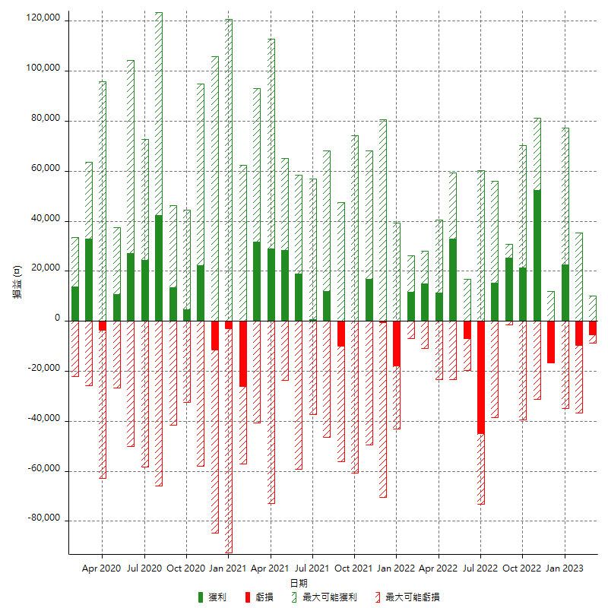

每月獲利和虧損 (%)

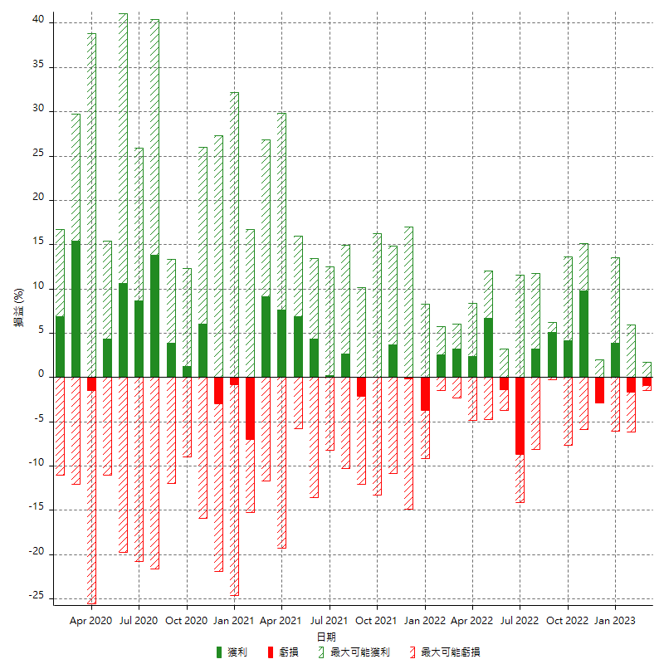

每月累積淨利

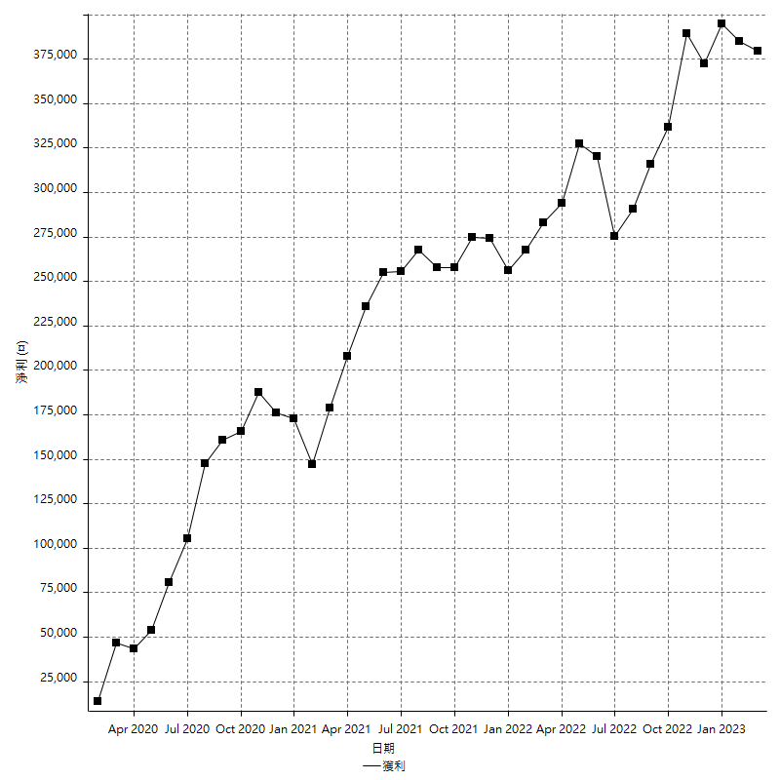

每月平均獲利

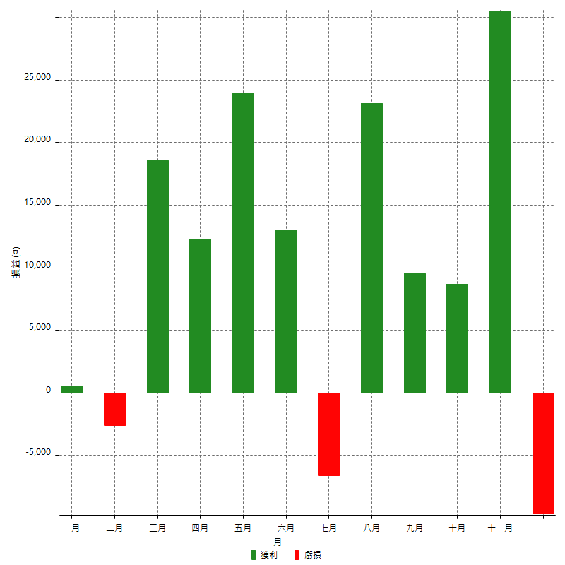

年獲利和虧損

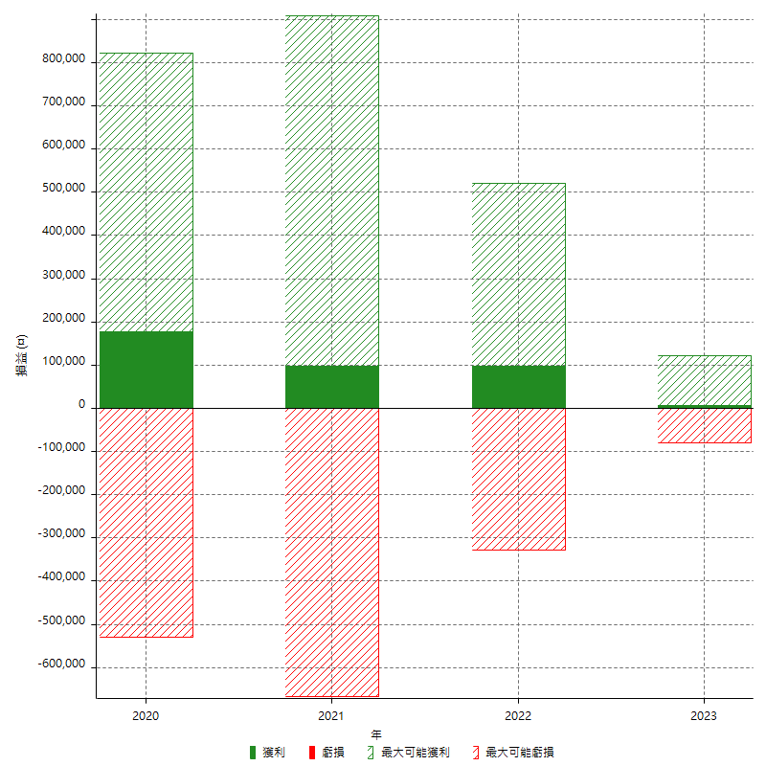

年獲利和虧損 (%)

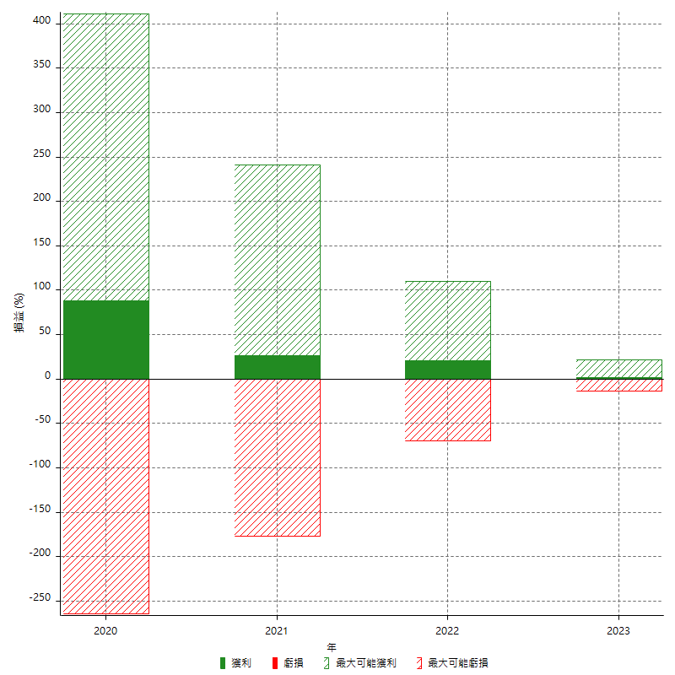

每年累積淨利

